Gadżety
Legenda:

materiały promocyjne zaznaczone na zielono są ze specjalnym znakowaniem/grafiką przekazaną wykonawcy, możliwe znakowanie full color

Andrzej Zaleński, tel. kom. +48 602-249-109, e-mail: andrzej@ad-reklama.pl

Gadżety UJ

L.p | Nazwa produktu | znakowanie | wariant Logo | Dostępne kolory | Opis | Produkt wzorcowy | cena netto/ szt. | numer materiału
1 | Logo Długopis POPPINS | druk uv/grawer | oficjalne logo UJ/ herb UJ | Dowolny dostępny kolor z katalogu | Aluminiowy długopis z kolorowym korpusem i gumowymi wykończeniami. Niebieski tusz. ø10 x 137 mm. Wymiary logo UJ do uzgodnienia z wykonawcą. Minialna ilość zamówienia 100 szt. | 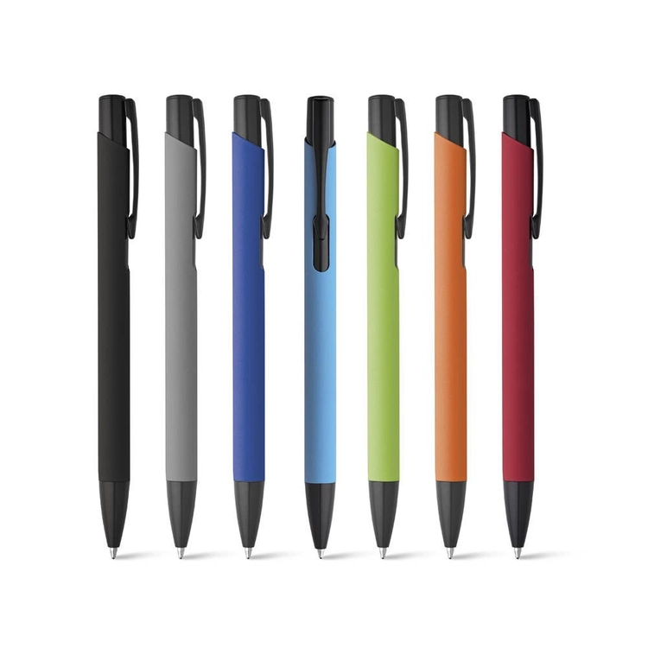 | 2.00 zł | 10004120
2 | Logo Długopis POPPINS- dod.znak. | druk uv/grawer | oficjalne logo UJ/ herb UJ + znakowanie jednostki/grafika przekazana wykonawcy | Dowolny dostępny kolor z katalogu | Aluminiowy długopis z kolorowym korpusem i gumowymi wykończeniami. Niebieski tusz. ø10 x 137 mm. Wymiary logo UJ oraz znakowania jednostki do uzgodnienia z wykonawcą. Minialna ilość zamówienia 150 szt. |  | 2.00 zł | 10004121
3 | Logo Długopis Bonito | grawer | oficjalne logo UJ/ herb UJ | Dowolny dostępny kolor z katalogu | Długopis BONITO, klasyczny długopis metalowy o metalicznych kolorach z chromowanymi wykończeniami. Wykonany z aluminium. Korpus ozdobiony srebrnym ringiem na dole oraz paskami o delikatnie chropowatej strukturze. Nowy typ wkładu z tuszem półżelowym o grubości pisania 0,7 mm. Wkład w kolorze czarnym. Wymiary logo UJ do uzgodnienia z wykonawcą. Minialna ilość zamówienia 100 szt. |  | 2.40 zł | 10004712
4 | Logo Długopis Bonito- dod. znak. | grawer | oficjalne logo UJ/ herb UJ + znakowanie jednostki/grafika przekazana wykonawcy | Dowolny dostępny kolor z katalogu | Długopis BONITO, klasyczny długopis metalowy o metalicznych kolorach z chromowanymi wykończeniami. Wykonany z aluminium. Korpus ozdobiony srebrnym ringiem na dole oraz paskami o delikatnie chropowatej strukturze. Nowy typ wkładu z tuszem półżelowym o grubości pisania 0,7 mm. Wkład w kolorze czarnym. Wymiary logo UJ oraz znakowania jednostki do uzgodnienia z wykonawcą. Minialna ilość zamówienia 150 szt. | 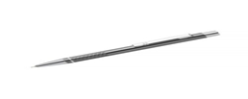 | 2.50 zł | 10005011
5 | Logo Długopis touch Tin | grawer | oficjalne logo UJ/ herb UJ | Dowolny dostępny kolor z katalogu | Długopis z końcówką przystosowaną do ekranów dotykowych. Korpus wykonany z aluminium, skuwka z metalu. Wkład w kolorze niebieskim. Wymiary: 135.0x8.0x8.0 mm. Posiada obrotowy mechanizm włączania. Wymiary logo UJ do uzgodnienia z wykonawcą. Minimalna ilość zamówienia 100 szt. |  | 2.00 zł | 10005012
6 | Logo Długopis touch Tin - dod. znak. | grawer | oficjalne logo UJ/ herb UJ + znakowanie jednostki/grafika przekazana wykonawcy | Dowolny dostępny kolor z katalogu | Długopis z końcówką przystosowaną do ekranów dotykowych. Korpus wykonany z aluminium, skuwka z metalu. Wkład w kolorze niebieskim. Wymiary: 135.0x8.0x8.0 mm. Posiada obrotowy mechanizm włączania. Wymiary logo UJ oraz znakowania jednostki do uzgodnienia z wykonawcą. Minimalna ilość zamówienia 150 szt. | 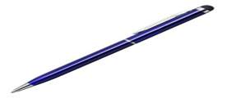 | 2.00 zł | 10004719
7 | Logo Ołówek z kolorową gumką | tampodruk/laser | oficjalne logo UJ/ herb UJ | Dowolny dostępny kolor z katalogu | Zaostrzony drewniany ołówek HB z kolorową gumką. Wymiary produktu:180.0x7.0x7.0 mm. Wymiary logo UJ do uzgodnienia z wykonawcą. Minimalna ilość zamówienia 100 szt. | 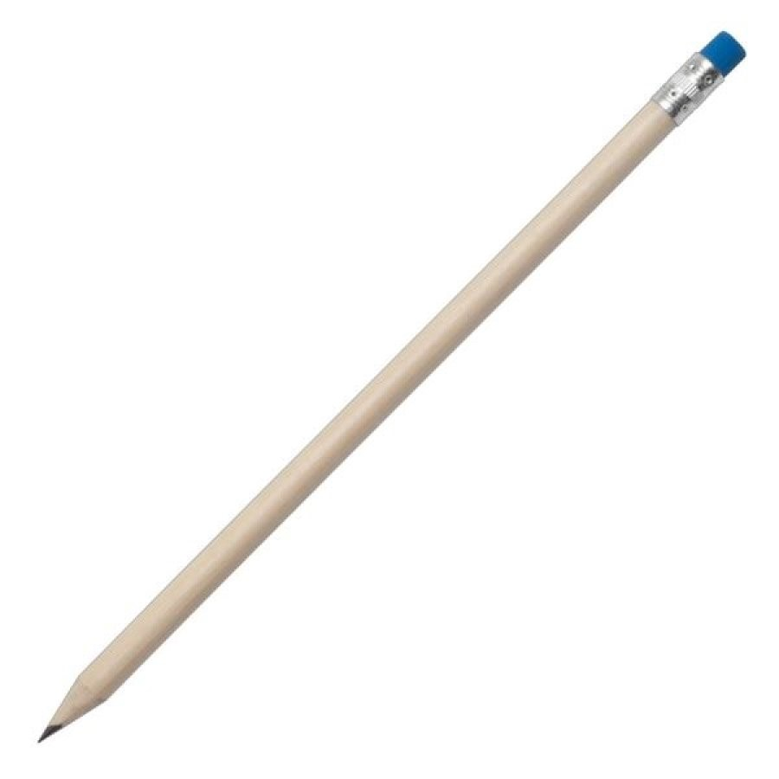 | 0.80 zł | 10004616
8 | Logo Ołówek z kolorową gumką - dod.znak. | tampodruk/laser | oficjalne logo UJ/ herb UJ + znakowanie jednostki/grafika przekazana wykonawcy | Dowolny dostępny kolor z katalogu | Zaostrzony drewniany ołówek HB z kolorową gumką. Wymiary produktu:180.0x7.0x7.0 mm. Wymiary logo UJ oraz znakowania jednostki do uzgodnienia z wykonawcą. Minimalna ilość zamówienia 150 szt. |  | 1.00 zł | 10004617
9 | Logo Ołówek ATENEO | tampodruk/laser | oficjalne logo UJ/ herb UJ | Dowolny dostępny kolor z katalogu | Ołówek grafitowy z gumką (nienaostrzony). Stopień twardości: HB. średnica wynosząca 7 mm i długość 190 mm. Materiał: drewno. Wymiary logo UJ do uzgodnienia z wykonawcą. Minimalna ilość zamówienia 100 szt. | 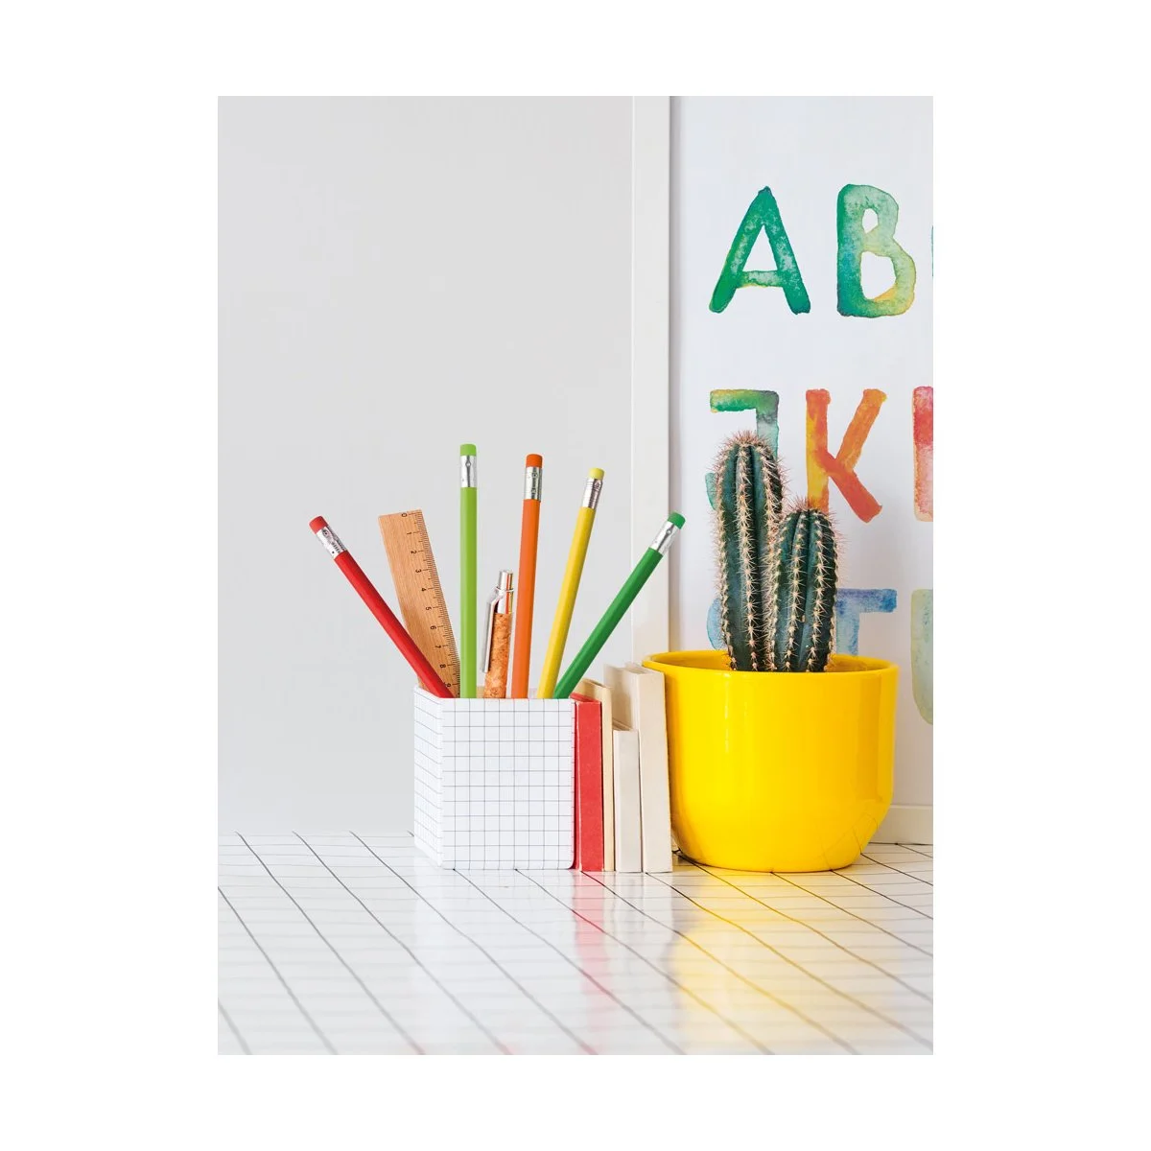 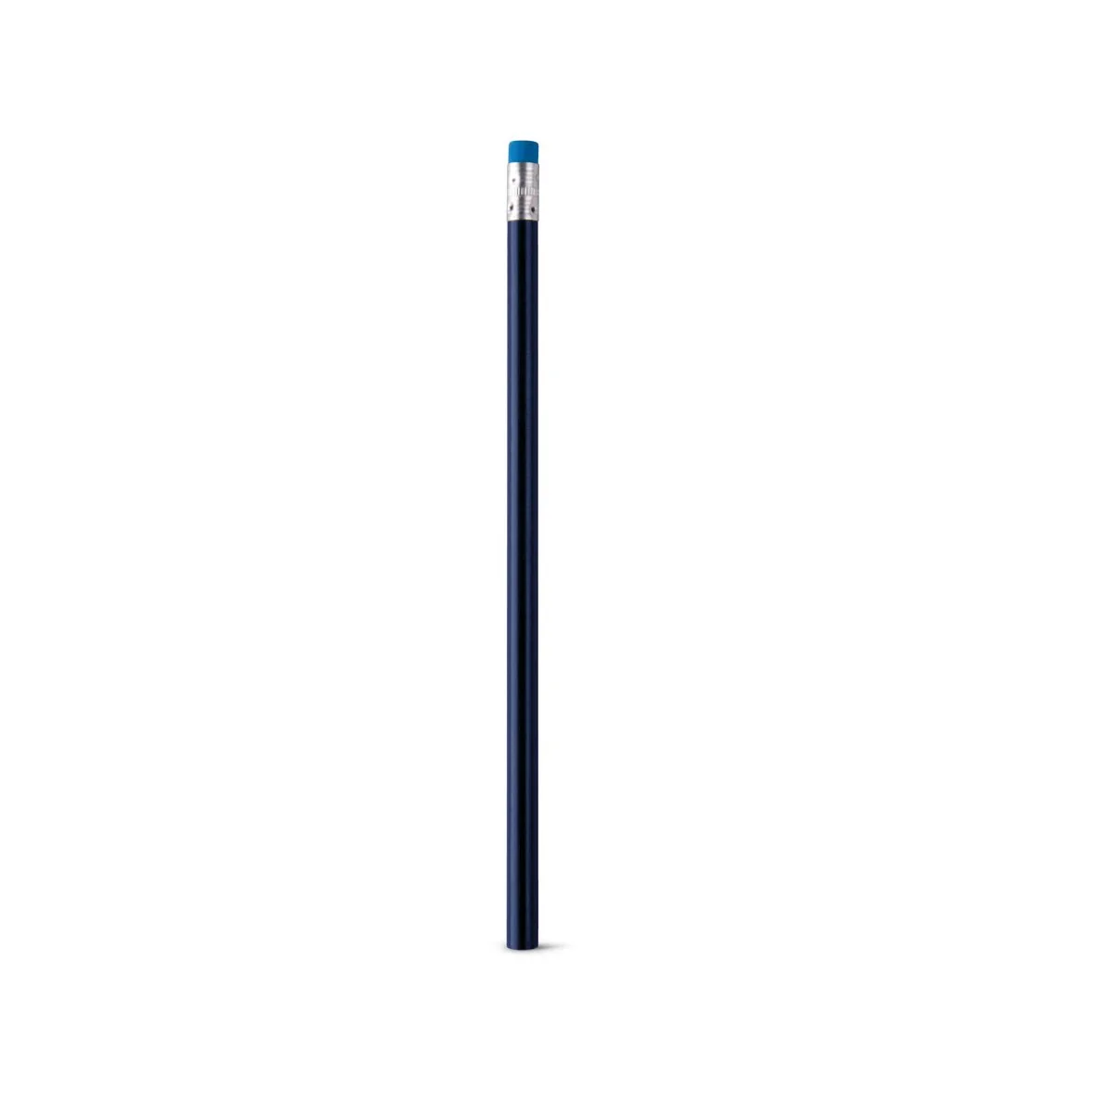 | 0.80 zł | 10006332
10 | Logo Ołówek ATENEO- dod. znak. | tampodruk/laser | oficjalne logo UJ/ herb UJ + znakowanie jednostki/grafika przekazana wykonawcy | Dowolny dostępny kolor z katalogu | Ołówek grafitowy z gumką (nienaostrzony). Stopień twardości: HB. średnica wynosząca 7 mm i długość 190 mm. Materiał: drewno. Wymiary logo UJ oraz znakowania jednostki do uzgodnienia z wykonawcą. Minimalna ilość zamówienia 150 szt. |  | 1.00 zł | 10006478
11 | Logo Zakreślacz Liqeo | grawer | oficjalne logo UJ/ herb UJ | Dowolny dostępny kolor z katalogu | Zakreślacz w płynie w formie długopisu, z czarnym korpusem i transparentną skuwką w kolorze pisania. Wymiary logo UJ do uzgodnienia z wykonawcą. Minimalna ilość zamówienia 50 szt. |  | 5.00 zł | 10004128
12 | Logo Zakreślacz Liqeo - dod. znak. | grawer | oficjalne logo UJ/ herb UJ + znakowanie jednostki/grafika przekazana wykonawcy | Dowolny dostępny kolor z katalogu | Zakreślacz w płynie w formie długopisu, z czarnym korpusem i transparentną skuwką w kolorze pisania. Wymiary logo UJ oraz znakowania jednostki do uzgodnienia z wykonawcą. Minimalna ilość zamówienia 100 szt. | 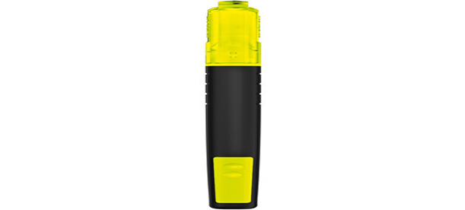 | 5.00 zł | 10004129
13 | Logo Zestaw markerów Mexi | tampodruk | oficjalne logo UJ/ herb UJ | biały | 12 kolorowych flamastrów w przezroczystym pudełku o wymiarach 17,5 x 7 x 3 cm. Wymiary logo UJ wyłącznie na pudełku do uzgodnienia z wykonawcą. Minimalna ilość zamówienia 15 szt. |  | 8.00 zł | 10006479
14 | Logo Zestaw markerów Mexi - dod.znak. | tampodruk | oficjalne logo UJ/ herb UJ + znakowanie jednostki/grafika przekazana wykonawcy | biały | 12 kolorowych flamastrów w przezroczystym pudełku o wymiarach 17,5 x 7 x 3 cm Wymiary logo UJ oraz znakowania jednostki wyłącznie na pudełku do uzgodnienia z wykonawcą. Minimalna ilość zamówienia 20 szt. |  | 8.00 zł | 10006480
15 | Logo Zestaw do pisania Alphabet | tampodruk/ grawerowanie | oficjalne logo UJ/ herb UJ | Dowolny dostępny kolor z katalogu | Zestaw do pisania ALPHABET składa się z długopisu z mechanizmem obrotowym i pióra kulkowego, czarny tusz. Zestaw jest pakowany w pudełko. Wymiary produktu: 17,7 x 5,8 x 2,2 cm. Materiał: metal. Wymiary logo UJ na elementach piśmienniczych i opakowaniu do uzgodnienia z wykonawcą. Minimalna ilość zamówienia 20 szt. | 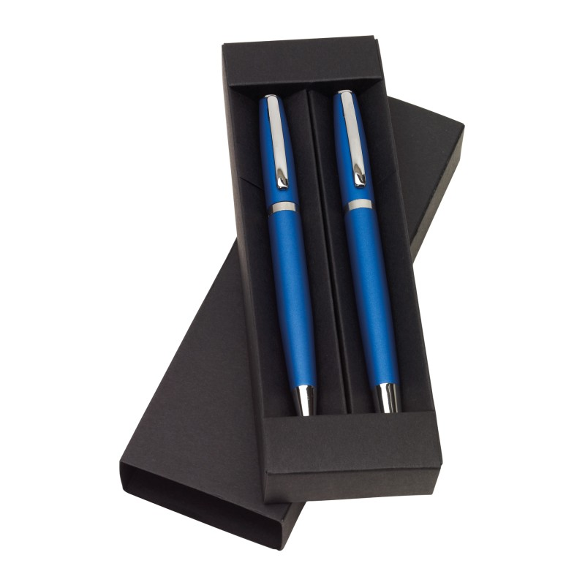 | 20.00 zł | 10005063
16 | Logo Zestaw do pisania Alphabet - dod.znak | tampodruk/ grawerowanie | oficjalne logo UJ/ herb UJ + znakowanie jednostki/grafika przekazana wykonawcy | Dowolny dostępny kolor z katalogu | Zestaw do pisania ALPHABET składa się z długopisu z mechanizmem obrotowym i pióra kulkowego, czarny tusz. Zestaw jest pakowany w pudełko. Wymiary produktu: 17,7 x 5,8 x 2,2 cm. Materiały: metal. Wymiary logo UJ oraz znakowania jednostki na elementach piśmienniczych i opakowaniu do uzgodnienia z wykonawcą. Minimalna ilość zamówienia 40 szt. |  | 20.00 zł | 10005064
17 | Logo Zestaw piśmienniczy Parana | grawerowanie, druk uv | oficjalne logo UJ/ herb UJ | Dowolny dostępny kolor z katalogu | Zestaw piśmienniczy składający się z długopisu i pióra kulkowego w upominkowym etui. Wkłady w kolorze niebieskim. Wymiary produktu: 173.0x64.0x27.0 mm. Użyte materiały: metal, papier. Wymiary logo UJ na elementach piśmienniczych i opakowaniu do uzgodnienia z wykonawcą. Minimalna ilość zamówienia 20 szt. | 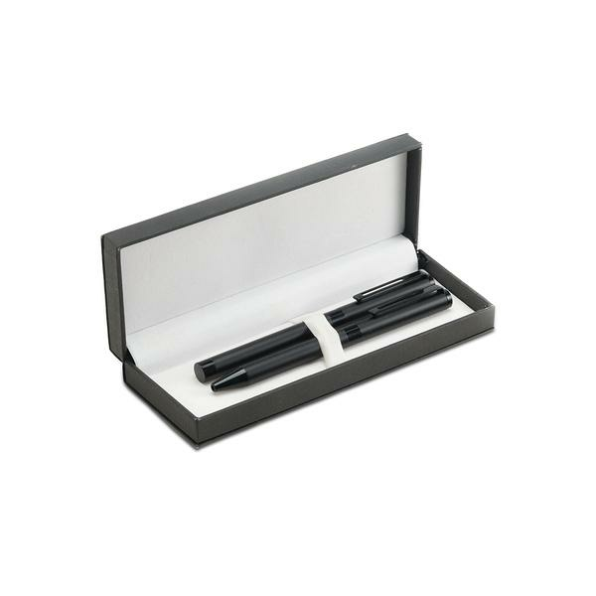 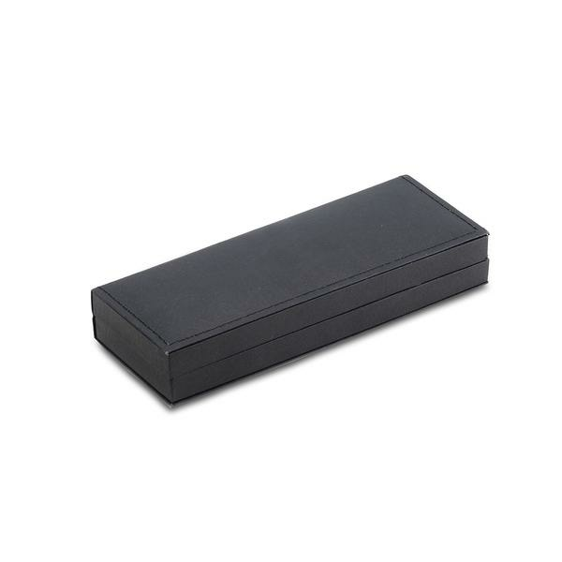 | 28.00 zł | 10005066
18 | Logo Zestaw piśmienniczy Parana -dod. znak. | grawerowanie, druk uv | oficjalne logo UJ/ herb UJ + znakowanie jednostki/grafika przekazana wykonawcy | Dowolny dostępny kolor z katalogu | Zestaw piśmienniczy składający się z długopisu i pióra kulkowego w upominkowym etui. Wkłady w kolorze niebieskim. Wymiary produktu: 173.0x64.0x27.0 mm. Użyte materiały: metal, papier. Wymiary logo UJ oraz znakowania jednostki na elementach piśmienniczych i opakowaniu do uzgodnienia z wykonawcą. Minimalna ilość zamówienia 40 szt. |  | 28.00 zł | 10005065
19 | Logo Zestaw piśmienniczy Mark Twain | tampodruk/grawer | oficjalne logo UJ/ herb UJ | czarny | Zestaw piśmienniczy Mark Twain. W eleganckim etui: pióro wieczne wykonane z tworzywa sztucznego i stali szczotkowanej, stalowa stalówka wykonana przy zachowaniu najwyższych norm oraz długopis. Kolory wkładów: oba elementy piszą na niebiesko. Rozmiar: 19,5 x 7,8 x 3,7 cm. Wymiary logo UJ na elementach piśmienniczych i opakowaniu do uzgodnienia z wykonawcą. Minimalna ilość zamówienia 20 szt. | 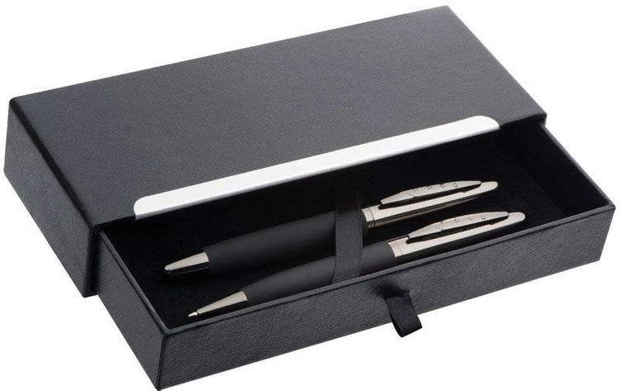 | 50.00 zł | 10006481
20 | Logo Zestaw piśmienniczy Mark Twain - dod.znak. | tampodruk/grawer | oficjalne logo UJ/ herb UJ + znakowanie jednostki/grafika przekazana wykonawcy | czarny | Zestaw piśmienniczy Mark Twain. W eleganckim etui: pióro wieczne wykonane z tworzywa sztucznego i stali szczotkowanej, stalowa stalówka wykonana przy zachowaniu najwyższych norm oraz długopis. Kolory wkładów: oba elementy piszą na niebiesko. Rozmiar: 19,5 x 7,8 x 3,7 cm. Wymiary logo UJ oraz znakowania jednostki na elementach piśmienniczych i opakowaniu do uzgodnienia z wykonawcą. Minimalna ilość zamówienia 40 szt. |  | 50.00 zł | 10006482
21 | Logo Zestaw piśmienniczy ARIZONA | grawer/tampodruk | oficjalne logo UJ/ herb UJ | czarny | Komplet piśmienniczy ze złotymi wykończeniami pakowany w etui wykonane z czarnego weluru. W komplecie znajduje się długopis oraz pióro kulkowe. Wymiary produktu: 168 x 75 x 32 mm (etui), 140 x ⌀ 13 mm (długopis), 140 x ⌀ 13 mm (pióro kulkowe). Użyty materiał: metal. Wymiary logo UJ na elementach piśmienniczych do uzgodnienia z wykonawcą. Minimalna ilość zamówienia 20 szt. | 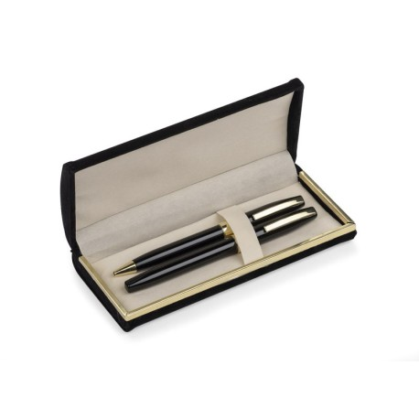 | 50.00 zł | 10006483
22 | Logo Zestaw Waterman Allure | grawer laserowy | oficjalne logo UJ/ herb UJ | Dowolny dostępny kolor z katalogu | Zestaw długopisu i pióra wiecznego z kolekcji Waterman Allure. Długopis wyposażony w przyciskowy mechanizm wysuwania wkładu. Pióro posiada stalową stalówkę F (cienka). Korpus i nasadka pokryte lakierem. Wykończenia chromowane. Zestaw składa się z długopisu, pióra wiecznego, pudełka prezentowego premium, gwarancji, naboju oraz wkładu startowego. Długość długopisu z wysuniętym wkładem: 140 mm, średnica: 9 mm. Długość pióra zamkniętego: 133 mm, średnica: 11 mm. Wymiary pudełka: 180x70x35 mm. Wymiary logo UJ na elementach piśmienniczych do uzgodnienia z wykonawcą. Minimalna ilość zamówienia 10 szt. | a | 140.00 zł | 10006484
23 | Logo Pióro wieczne Waterman Allure | grawer laserowy | oficjalne logo UJ/ herb UJ | Dowolny dostępny kolor z katalogu | Pióro posiada stalową stalówkę F (cienka). Korpus i nasadka pokryte lakierem. Wykończenia chromowane. Zestaw składa się z pióra wiecznego, pudełka prezentowego premium, gwarancji, naboju oraz wkładu startowego. Wymiary pióra: długość 134 mm, średnica 11 mm. Wymiary pudełka: 170x50x25 mm. Wymiary logo UJ na elementach piśmienniczych do uzgodnienia z wykonawcą. Minimalna ilość zamówienia 10 szt. |  | 80.00 zł | 10006485
24 | Logo Długopis Waterman Allure | grawer laserowy | oficjalne logo UJ/ herb UJ | Dowolny dostępny kolor z katalogu | Długopis wyposażony w przyciskowy mechanizm wysuwania wkładu. Korpus i nasadka pokryte lakierem. Wykończenia chromowane. Zestaw składa się z długopisu, pudełka prezentowego premium, gwarancji, naboju oraz wkładu startowego. Wymiary długopisu z wysuniętym wkładem: 140 mm, średnica: 9 mm. Wymiary pudełka: 180x70x35 mm. Wymiary logo UJ na elementach piśmienniczych do uzgodnienia z wykonawcą. Minimalna ilość zamówienia 10 szt. | 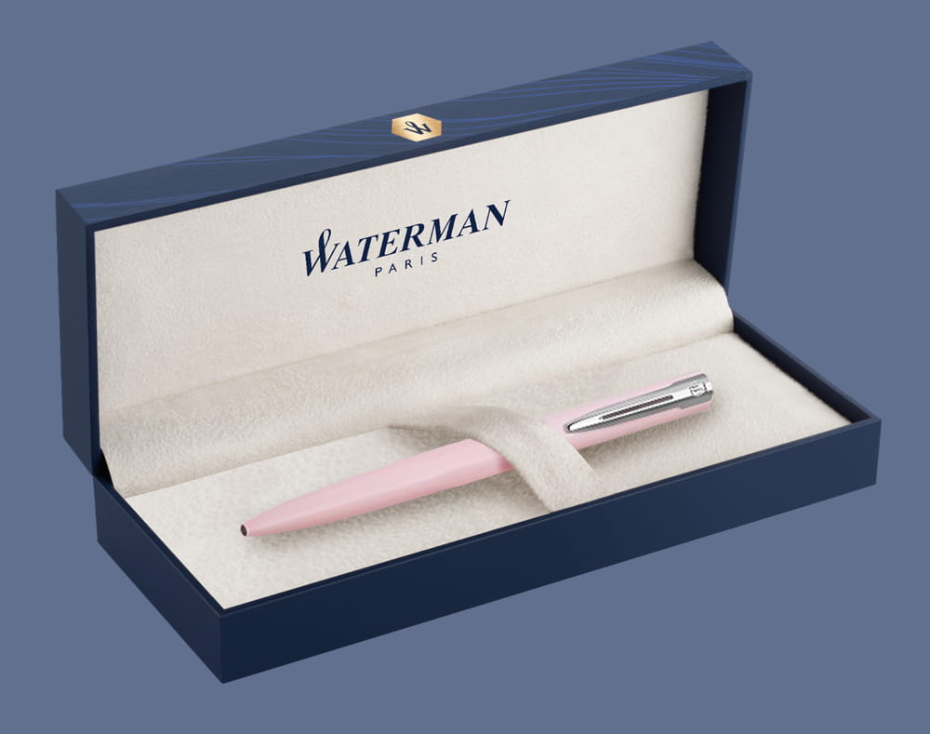 | 85.00 zł | 10006486
25 | Logo Długopis PARKER JOTTER XL | grawer laserowy | oficjalne logo UJ/ herb UJ | Dowolny dostępny kolor z katalogu | Długopis Parker Jotter XL, wkład w niebieskim kolorze, produkt wykonany z chromu. Długopis wyposażony jest w opatentowany klips ze strzałką i charakterystyczny przycisk „klik“. Sprzedawane w pudełku upominkowym Parker. Wymiary produktu: 13,9 x 1 x 14 cm. Wymiary logo UJ na elementach piśmienniczych do uzgodnienia z wykonawcą. Minimalna ilość zamówienia 10 szt. | 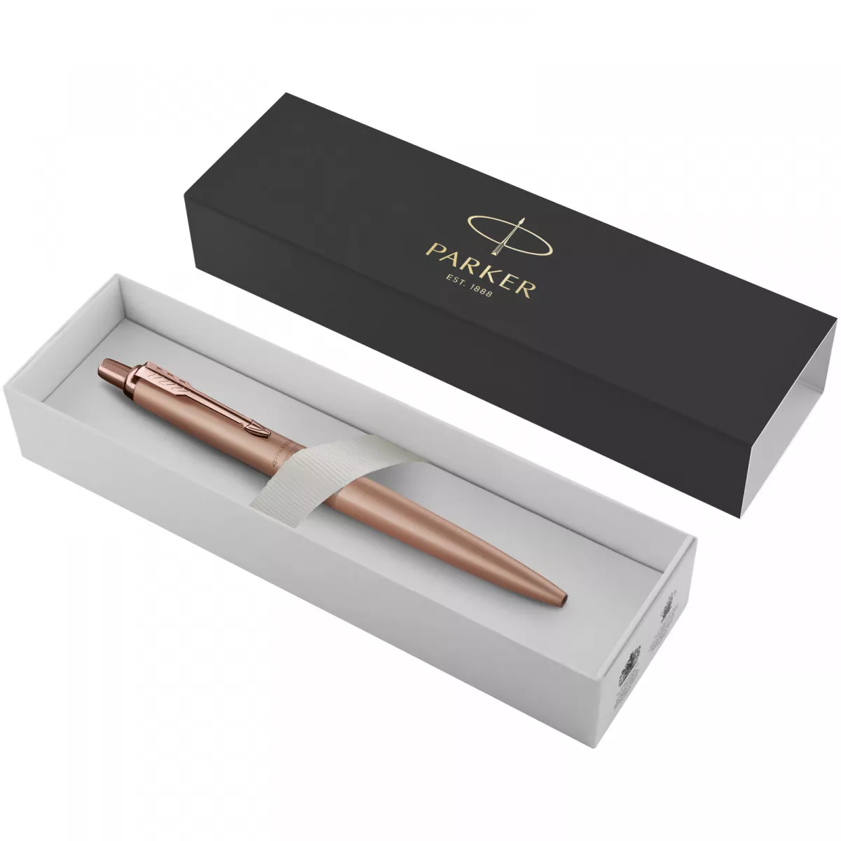 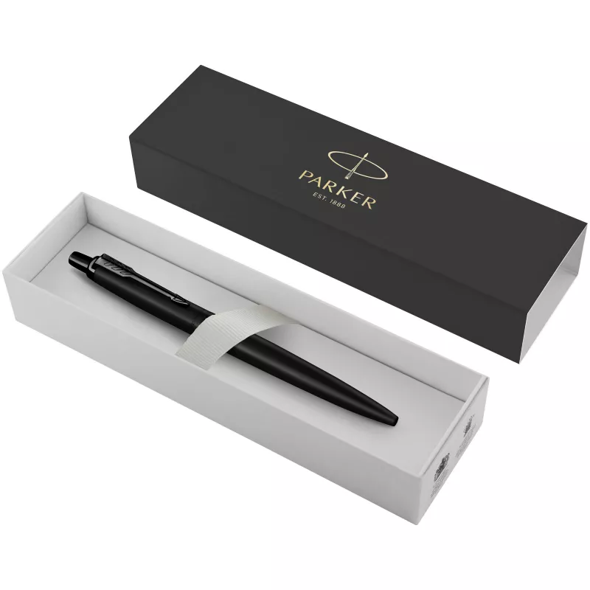 | 85.00 zł | 10004124
28 | Logo Zestaw z drewna różanego POET | laser/tampodruk | oficjalne logo UJ/ herb UJ | brązowy | Zestaw z drewna różanego POET składa się z pióra wiecznego i długopisu (niebieski tusz) w etui. Całość z drewna różanego ze złotymi akcentami. Wymiary produktu: 17,3 x 5 x 2,4 cm. Wymiary logo UJ na elementach piśmienniczych i opakowaniu do uzgodnienia z wykonawcą. Minimalna ilość zamówienia 20 szt. | 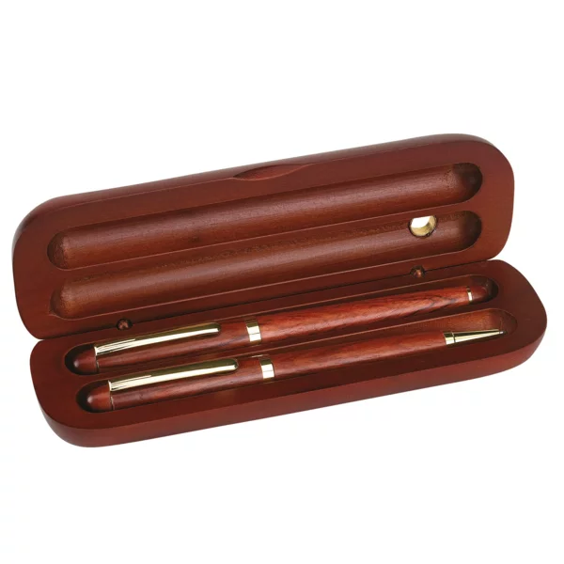 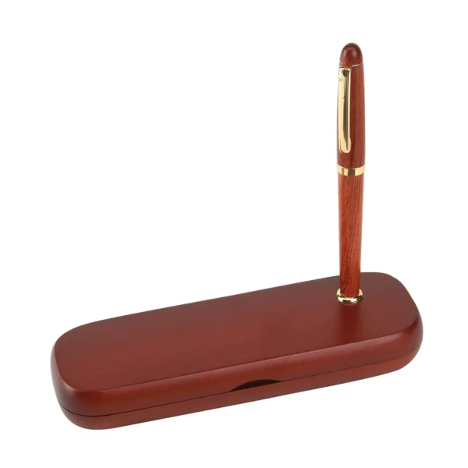 | 44.00 zł | 10006489
29 | Logo Zestaw piśmienny UPPSALA | grawer/laser | oficjalne logo UJ/ herb UJ | Dowolny dostępny kolor z katalogu | Zestaw piśmienny składający się z długopisu piszącego na niebiesko oraz dopasowanego ołówka automatycznego. Oba narzędzia piśmiennicze wyróżniają się srebrnymi elementami dekorującymi oraz miękką w dotyku powłoką typu soft touch, zapewniając komfort podczas pisania. Zestaw zapakowany jest w minimalistyczne etui wykonane z PU, zamykane na zamek. Wymiary: 16,5 x 5,8 x 2,5 cm. Wymiary logo UJ na elementach piśmienniczych i opakowaniu do uzgodnienia z wykonawcą. Minimalna ilość zamówienia 20 szt. | 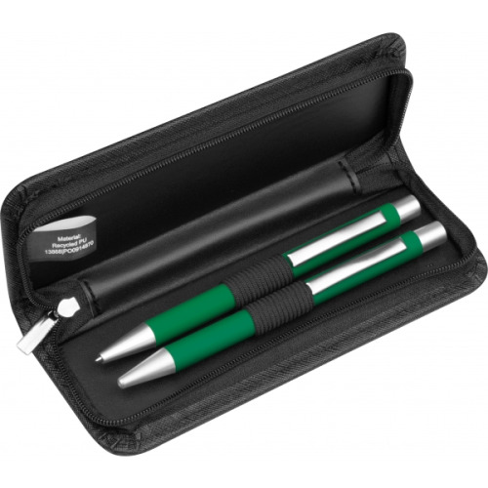 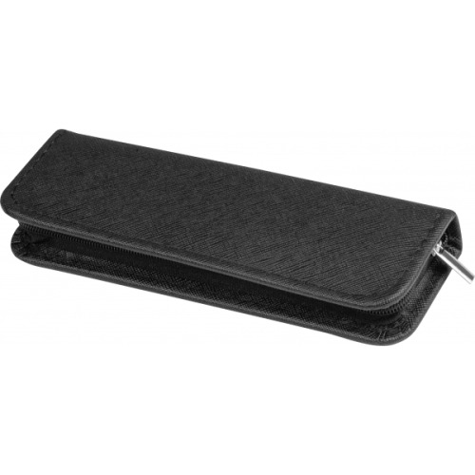 | 22.00 zł | 10006490
30 | Logo Zestaw piśmienny UPPSALA-dod.znak. | grawer/laser | oficjalne logo UJ/ herb UJ | Dowolny dostępny kolor z katalogu | Zestaw piśmienny składający się z długopisu piszącego na niebiesko oraz dopasowanego ołówka automatycznego. Oba narzędzia piśmiennicze wyróżniają się srebrnymi elementami dekorującymi oraz miękką w dotyku powłoką typu soft touch, zapewniając komfort podczas pisania. Zestaw zapakowany jest w minimalistyczne etui wykonane z PU, zamykane na zamek. Wymiary: 16,5 x 5,8 x 2,5 cm. Wymiary logo UJ, znakowania jednostki na elementach piśmienniczych i opakowaniu do uzgodnienia z wykonawcą. Minimalna ilość zamówienia 40 szt. |  | 22.00 zł | 10006491
31 | Logo Zakładka memo | tampodruk | oficjalne logo UJ/ herb UJ | ecru | Ekologiczna zakładka do książek posiadająca zestaw karteczek samoprzylepnych. Nadruk wykonany na okrągłej części zakładki. Wymiary 60mm x 212mm x 3mm. Materiał: papier. Pakowane jednostkowo w foliowe opakowanie. Wymiary logo UJ do uzgodnienia z wykonawcą. Minimalna ilość zamówienia 50 szt. |  | 2.00 zł | 10005014
32 | Logo Zakładka memo- dod. znak. | tampodruk | oficjalne logo UJ/ herb UJ + znakowanie jednostki/grafika przekazana wykonawcy | ecru | Ekologiczna zakładka do książek posiadająca zestaw karteczek samoprzylepnych. Nadruk wykonany na okrągłej części zakładki. Wymiary 60mm x 212mm x 3mm. Materiał: papier. Pakowane jednostkowo w foliowe opakowanie. Wymiary logo UJ oraz znakowania jednostki do uzgodnienia z wykonawcą. Minimalna ilość zamówienia 100 szt. | 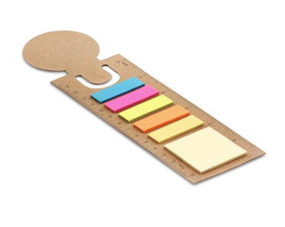 | 2.50 zł | 10005015
33 | Logo Zestaw memo | nadruk | oficjalne logo UJ/ herb UJ | brązowy | Zestaw karteczek samoprzylepnych z linijką 12 centymetrów, 6 kompletów karteczek samoprzylepnych po 25 szt. Wymiary: 160×50x3 mm. Gramatura 75 g/m². Materiał: karton, papier, tworzywo sztuczne. Dostępna opcja druku XL. Pakowane jednostkowo w foliowe opakowanie. Wymiary logo UJ do uzgodnienia z wykonawcą. Minimalna ilość zamówienia 50 szt. |  | 6.00 zł | 10004977
34 | Logo Blok z karteczkami | nadruk | oficjalne logo UJ/ herb UJ | Dowolny dostępny kolor z katalogu | Blok zawierający 200 karteczek z papieru kremowego chamois o gramaturze 70 g/m2 oraz 5 x 25 karteczek memo o gramaturze 75 g/m2 w oprawie z laminowanego kolorowego papieru o gramaturze 128g/m2. Produkt wytworzony z dbałością o środowisko naturalne. Wymiary: 75x75x27 mm. Pakowane jednostkowo w foliowe opakowanie. Wymiary logo UJ do uzgodnienia z wykonawcą. Minimalna ilość zamówienia 30 szt. | 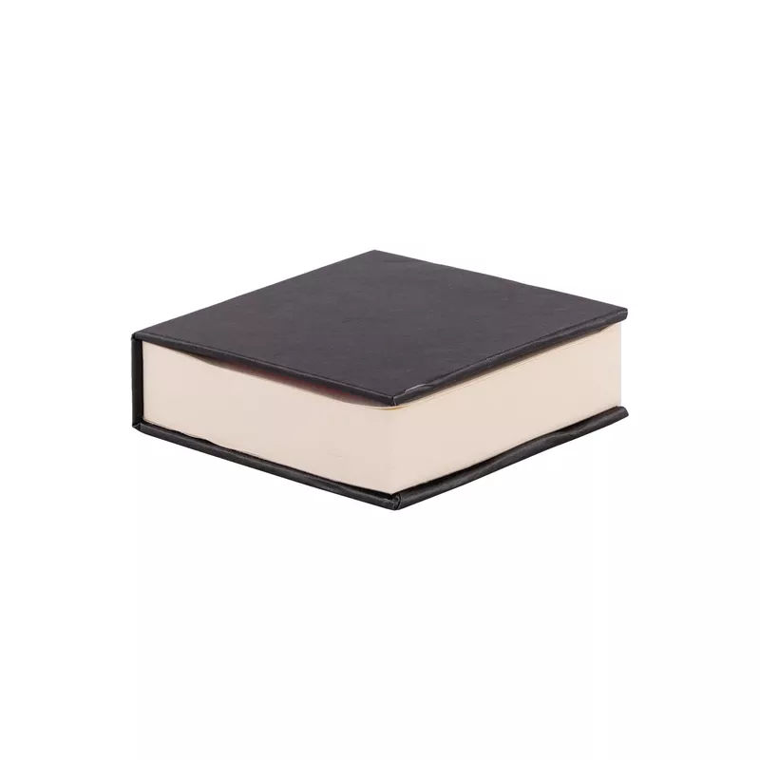 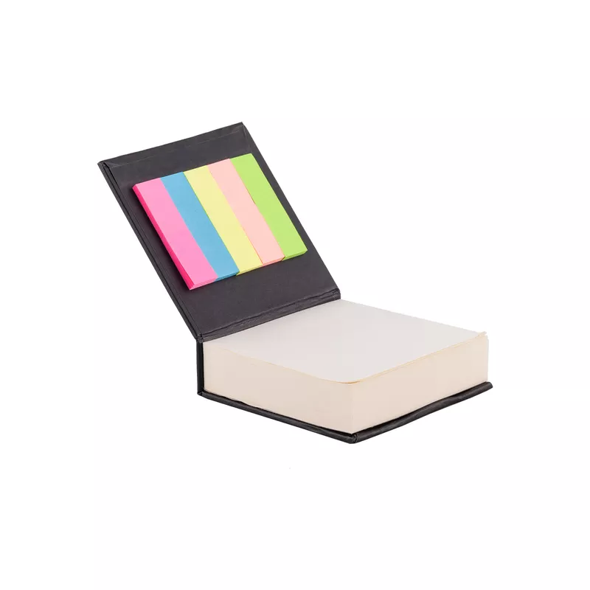 | 5.00 zł | 10006492
35 | Logo Blok z karteczkami -dod.znak | full color uv | oficjalne logo UJ/ herb UJ + znakowanie jednostki/grafika przekazana wykonawcy | Dowolny dostępny kolor z katalogu | Blok zawierający 200 karteczek z papieru kremowego chamois o gramaturze 70 g/m2 oraz 5 x 25 karteczek memo o gramaturze 75 g/m2 w oprawie z laminowanego kolorowego papieru o gramaturze 128g/m2. Produkt wytworzony z dbałością o środowisko naturalne. Wymiary: 75x75x27 mm. Pakowane jednostkowo w foliowe opakowanie. Wymiary logo UJ oraz znakowania jednostki do uzgodnienia z wykonawcą. Minimalna ilość zamówienia 50 szt. |  | 6.00 zł | 10006493
36 | Logo Kreda | druk cyfrowy | oficjalne logo UJ/ herb UJ | neutralny | Kreda do graffiti, 4 kolory, w papierowym pudełku w kolorze neutralnym. Wymiary: 10,8 x 9,6 x 2,5 cm. Wymiary logo UJ do uzgodnienia z wykonawcą. Minimalna ilość zamówienia 30 szt. | 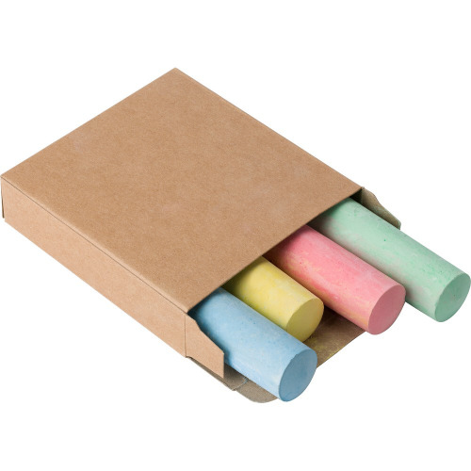 | 6.00 zł | 10004674
37 | Logo Kreda- dod.znak. | druk cyfrowy | oficjalne logo UJ/ herb UJ + znakowanie jednostki/grafika przekazana wykonawcy | neutralny | Kreda do graffiti, 4 kolory, w papierowym pudełku w kolorze neutralnym. Wymiary:10,8 x 9,6 x 2,5 cm. Wymiary logo UJ oraz znakowania jednostki do uzgodnienia z wykonawcą. Minimalna ilość zamówienia 50 szt. |  | 6.00 zł | 10004675
38 | Logo Zestaw do rysowania DOODLE | tampodruk/laser | oficjalne logo UJ/ herb UJ | Jasny naturalny | Drewniany zestaw do rysowania w drewnianym pudełku. Linijka o długosci 20 cm, 6 kolorowych kredek, 1 ołówek, 1 temperówka i 1 gumka. Wymiary: 220 x 43 x 32 mm. Wymiary logo UJ do uzgodnienia z wykonawcą. Minimalna ilość zamówienia 20 szt. |  | 20.00 zł | 10006494
39 | Logo Zestaw artystyczny | laser | oficjalne logo UJ/ herb UJ | beżowy | Zestaw do malowania i rysowania, 24 elementy, w zestawie 8 kredek świecowych, ołówek, gumka do mazania, temperówka, 12 farbek akwarelowych oraz pędzelek, ozdobne pudełko wykonane z drewna z logo UJ, wymiary: 15,8 x 12 x 3,4 cm. Pakowane jednostkowo w kartonowe opakowanie. Wymiary logo UJ do uzgodnienia z wykonawcą. Minimalna ilość zamówienia 10 szt. | 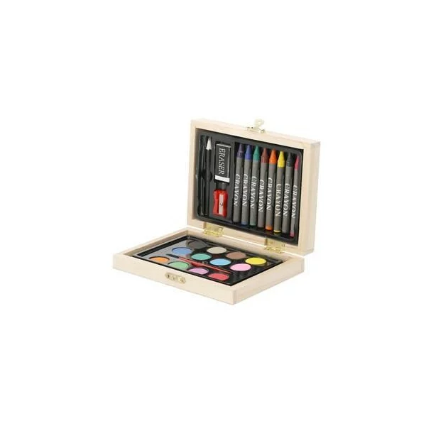 | 25.00 zł | 10006495
40 | Logo Zestaw szkolny eco | termotransfer/full color | oficjalne logo UJ/ herb UJ | beżowy | Zestaw szkolny w ekologicznym piórniku na zamek błyskawiczny, ołówek (nienaostrzony), długopis, linijka, gumka i temperówka. Wymiary: 19 x 8,5 cm. Produkt pakowany pojedynczo w foliowy woreczek. Wymiary logo UJ do uzgodnienia z wykonawcą. Minimalna ilość zamówienia 20 szt. | 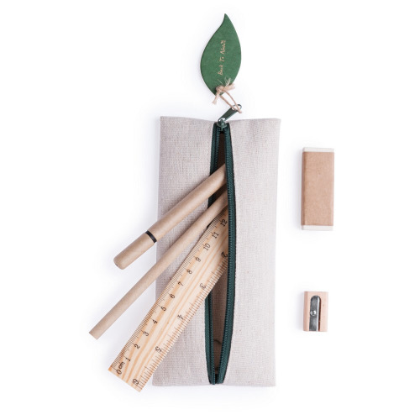 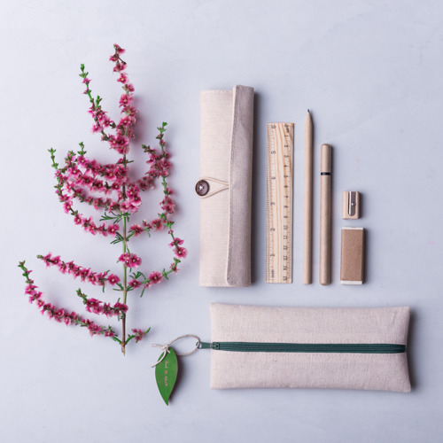 | 12.00 zł | 10004179
41 | Logo Zestaw szkolny eco-dod.znak. | termotransfer/full color | oficjalne logo UJ/ herb UJ | beżowy | Zestaw szkolny w ekologicznym piórniku na zamek błyskawiczny, ołówek (nienaostrzony), długopis, linijka, gumka i temperówka. Wymiary: 19 x 8,5 cm. Produkt pakowany pojedynczo w foliowy woreczek. Wymiary logo UJ oraz znakowania jednostki do uzgodnienia z wykonawcą. Minimalna ilość zamówienia 30 szt. |  | 12.00 zł | 10004180
42 | Logo Piórnik Keeper | tampodruk/ transfer, transfer cyfrowy/ transfer odblaskowy | oficjalne logo UJ/ herb UJ | Dowolny dostępny kolor z katalogu | Piórnik do notesów KEEPER z suwakiem i elastyczną opaską do przymocowania do notesów A5. Wymiary produktu: 20,5 x 7,5 cm. Materiał wykonania: poliester. Produkt pakowany pojedynczo w foliowy woreczek. Wymiary logo UJ do uzgodnienia z wykonawcą. Minimalna ilość zamówienia 20 szt. |  | 10.00 zł | 10004671
43 | Logo Piórnik Keeper-dod. znak. | tampodruk/ transfer, transfer cyfrowy/ transfer odblaskowy | oficjalne logo UJ/ herb UJ + znakowanie jednostki/grafika przekazana wykonawcy | Dowolny dostępny kolor z katalogu | Piórnik do notesów KEEPER z suwakiem i elastyczną opaską do przymocowania do notesów A5. Wymiary produktu: 20,5 x 7,5 cm. Materiał wykonania: poliester. Produkt pakowany pojedynczo w foliowy woreczek. Wymiary logo UJ oraz znakowania jednostki do uzgodnienia z wykonawcą. Minimalna ilość zamówienia 30 szt. | 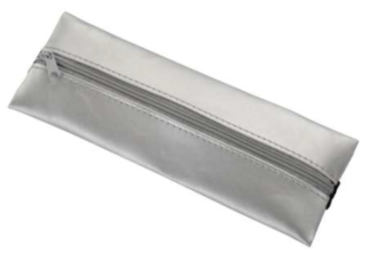 | 10.00 zł | 10004201
44 | Logo Notes Attendant A6 | tampodruk | oficjalne logo UJ/ herb UJ | Dowolny dostępny kolor z katalogu | Notes w formacie A6, z zaokrąglonymi rogami, zamykany gumką, z wszytymi zakładkami, 80 kartek w linie, gramatura ok. 80 g/m. Każdy notes pakowany w foliowe zabezpieczenie. Wymiary logo UJ do uzgodnienia z wykonawcą. Minimalna ilość zamówienia 20 szt. |  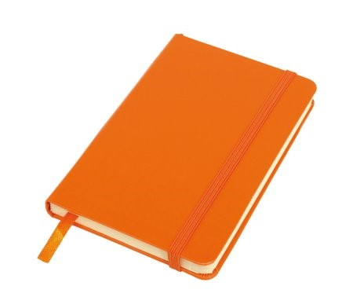 | 10.00 zł | 10004646
45 | Logo Notes Attendant A6- dod. znak. | tampodruk | oficjalne logo UJ/ herb UJ + znakowanie jednostki/grafika przekazana wykonawcy | Dowolny dostępny kolor z katalogu | Notes w formacie A6, z zaokrąglonymi rogami, zamykany gumką, z wszytymi zakładkami, 80 kartek w linie, gramatura ok. 80 g/m. Możliwość nadruku full color. Każdy notes pakowany w foliowe zabezpieczenie. Wymiary logo UJ oraz znakowania jednostki do uzgodnienia z wykonawcą. Minimalna ilość zamówienia 40 szt. |  | 10.00 zł | 10004647
46 | Logo Notes VITAL A5 | tampodruk | oficjalne logo UJ/ herb UJ | Dowolny dostępny kolor z katalogu | Notes A5 z kolorową gumką wykonany z materiału skóropodobnego (PU). Notes zawiera 80 kartek ecru w linie koloru pomarańczowego. Gramatura papieru: 80 g/m2. Wymiary notesu: 140 x 209 x 12 mm. Każdy notes pakowany w foliowe zabezpieczenie. Wymiary logo UJ do uzgodnienia z wykonawcą. Minimalna ilość zamówienia 20 szt. |  | 10.00 zł | 10006496
47 | Logo Notes VITAL A5- dod. znak. | tampodruk | oficjalne logo UJ/ herb UJ + znakowanie jednostki/grafika przekazana wykonawcy | Dowolny dostępny kolor z katalogu | Notes A5 z kolorową gumką wykonany z materiału skóropodobnego (PU). Notes zawiera 80 kartek ecru w linie koloru pomarańczowego. Gramatura papieru: 80 g/m2. Wymiary notesu: 140 x 209 x 12 mm. Możliwość nadruku full color. Każdy notes pakowany w foliowe zabezpieczenie. Wymiary logo UJ oraz znakowania jednostki do uzgodnienia z wykonawcą. Minimalna ilość zamówienia 40 szt. |  | 10.00 zł | 10006497
48 | Logo Notes A6 Asturias | tampodruk | oficjalne logo UJ/ herb UJ | Dowolny dostępny kolor z katalogu | Notatnik w twardej oprawie z elastyczną gumką chroniącą wnętrze. Papier kremowy chamois w kratkę o gramaturze 70 g/m2 o wymiarze 13 x 21 cm, 80 kartek, tasiemka do zaznaczania ostatniej zapisanej strony. Wymiary notesu: 140 x 209 x 12 mm. Każdy notes pakowany w foliowe zabezpieczenie. Wymiary logo UJ do uzgodnienia z wykonawcą. Minimalna ilość zamówienia 20 szt. | 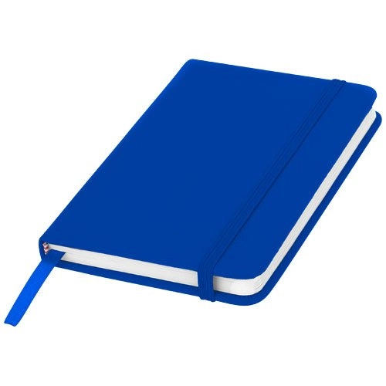 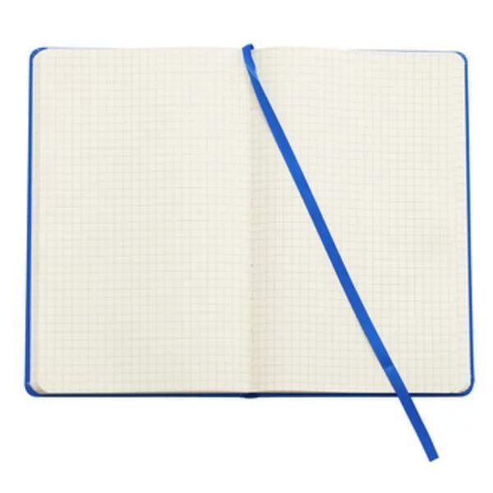 | 10.00 zł | 10006498
49 | Logo Notes A6 Asturias-dod. znak. | tampodruk | oficjalne logo UJ/ herb UJ + znakowanie jednostki/grafika przekazana wykonawcy | Dowolny dostępny kolor z katalogu | Notatnik w twardej oprawie z elastyczną gumką chroniącą wnętrze. Papier kremowy chamois w kratkę o gramaturze 70 g/m2 o wymiarze 13 x 21 cm, 80 kartek, tasiemka do zaznaczanie ostatniej zapisanej strony. Wymiary notesu: 140 x 209 x 12 mm. Możliwość nadruku full color. Każdy notes pakowany w foliowe zabezpieczenie. Wymiary logo UJ oraz znakowania jednostki do uzgodnienia z wykonawcą. Minimalna ilość zamówienia 30 szt. |  | 10.00 zł | 10006499
50 | Logo Notes A5 kratka | tampodruk | oficjalne logo UJ/ herb UJ | Dowolny dostępny kolor z katalogu | Notatnik A5 w twardej okładce posiada 80 kartek w kratkę, tasiemkę, dodatkowe zamknięcie w postaci dopasowanej kolorystycznie elastycznej opaski, produkt wykonany z papieru, kartonu, gumy, poliestru. Okładka PU. Wymiary: 21 x 14 x 1,5 cm. Każdy notes pakowany w foliowe zabezpieczenie. Wymiary logo UJ do uzgodnienia z wykonawcą. Minimalna ilość zamówienia 20 szt. | 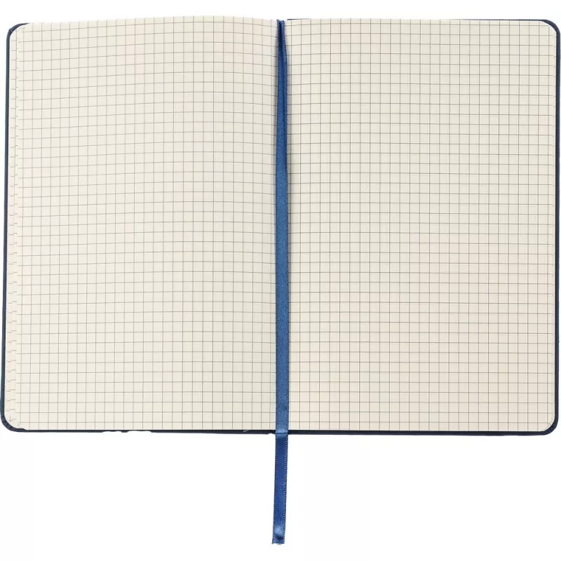 | 12.00 zł | 10006500
51 | Logo Notes A5 kratka- dod.znak. | tampodruk | oficjalne logo UJ/ herb UJ + znakowanie jednostki/grafika przekazana wykonawcy | Dowolny dostępny kolor z katalogu | Notatnik A5 w twardej okładce posiada 80 kartek w kratkę, tasiemkę, dodatkowe zamknięcie w postaci dopasowanej kolorystycznie elastycznej opaski, produkt wykonany z papieru, kartonu, gumy, poliestru. Okładka PU. Wymiary: 21 x 14 x 1,5 cm. Możliwość nadruku full color. Każdy notes pakowany w foliowe zabezpieczenie. Wymiary logo UJ oraz znakowania jednostki do uzgodnienia z wykonawcą. Minimalna ilość zamówienia 30 szt. | 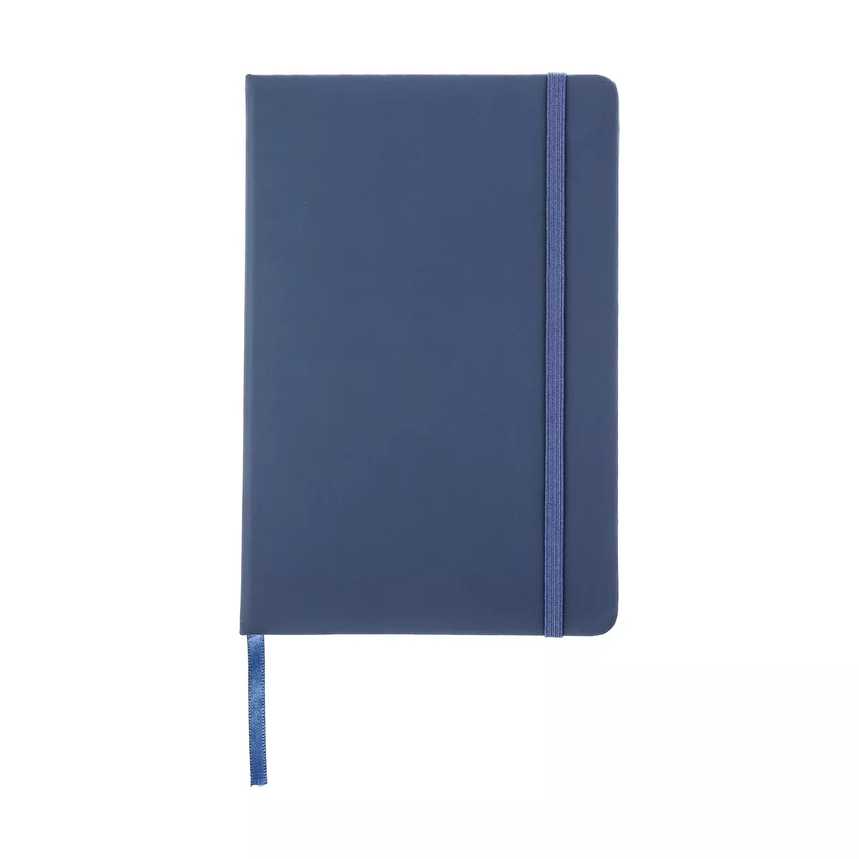 | 12.00 zł | 10006501
52 | Logo Notes skórzany Vasco A5 | tłoczenie | oficjalne logo UJ/ herb UJ | Dowolny dostępny kolor z katalogu | Notez Vasco z eco skóry, Papier ecru w linie, Tłoczenie T, 80 stron, Materiał okładki: PD, Dodatki: Zakładka (wstążeczka) uchwyt USB, Zamykany na zakładkę z ecoskóry w tym samym kolorze, Okładka nie jest umocowana na stałe do bloku notesu, tylko nasuwana na pierwsze kartki, co daje możliwość wymiany notesu, Wymiary: 165 x 215 x 26 mm. Pakowane pojedynczo w foliowy woreczek. Wymiary logo UJ do uzgodnienia z wykonawcą. Minimalna ilość zamówinia 20 szt. | 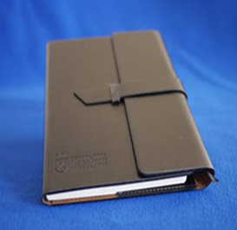 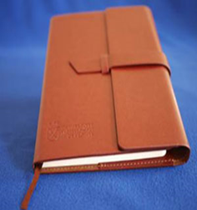 | 40.00 zł | 10004655
53 | Logo Notes A5 Paldon | sitodruk S1 | oficjalne logo UJ/ herb UJ | Dowolny dostępny kolor z katalogu | Notes A5 z miękką okładką ze skóry PU. 100 stron w linie. Gramatura papieru: 80 g/m2. Każdy notes pakowany w foliowe zabezpieczenie. Wymiary logo UJ do uzgodnienia z wykonawcą. Minimalna ilość zamówienia 20 szt. | 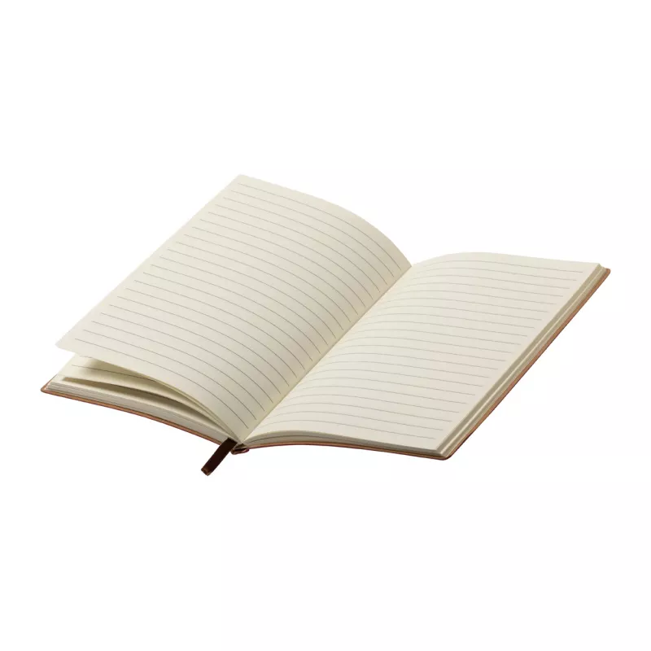 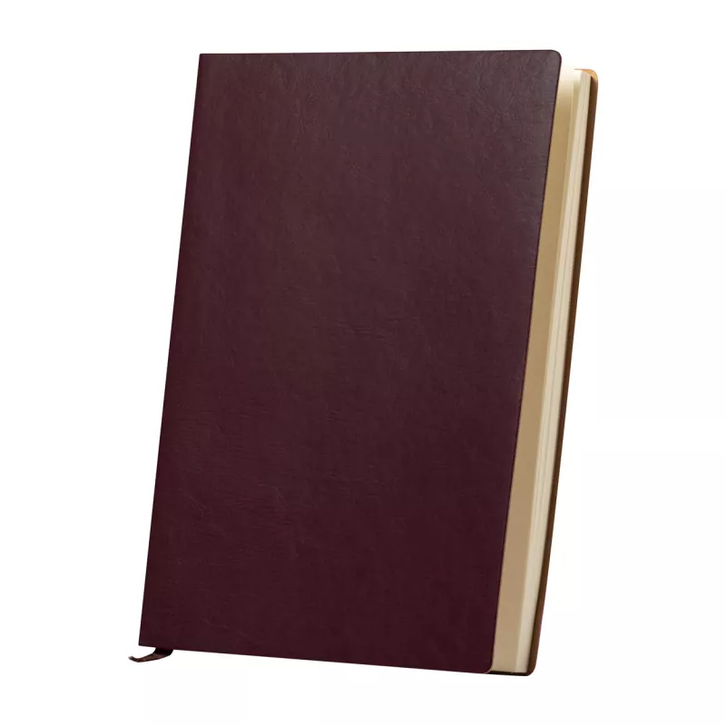 | 20.00 zł | 10006502
54 | Logo Notes LORE A5 | tłoczenie t1 | oficjalne logo UJ/ herb UJ | Dowolny dostępny kolor z katalogu | Notes w miękkiej okładce z ozdobnym złoceniem. Kartki w notesie wyprodukowane zostały z papieru kamiennego. Posiada 80 kartek w kropki. Format A5. Wymiary: 145 x 210 x 11 mm. Każdy notes pakowany w foliowe zabezpieczenie. Wymiary logo UJ do uzgodnienia z wykonawcą. Minimalna ilość zamówienia 20 szt. | 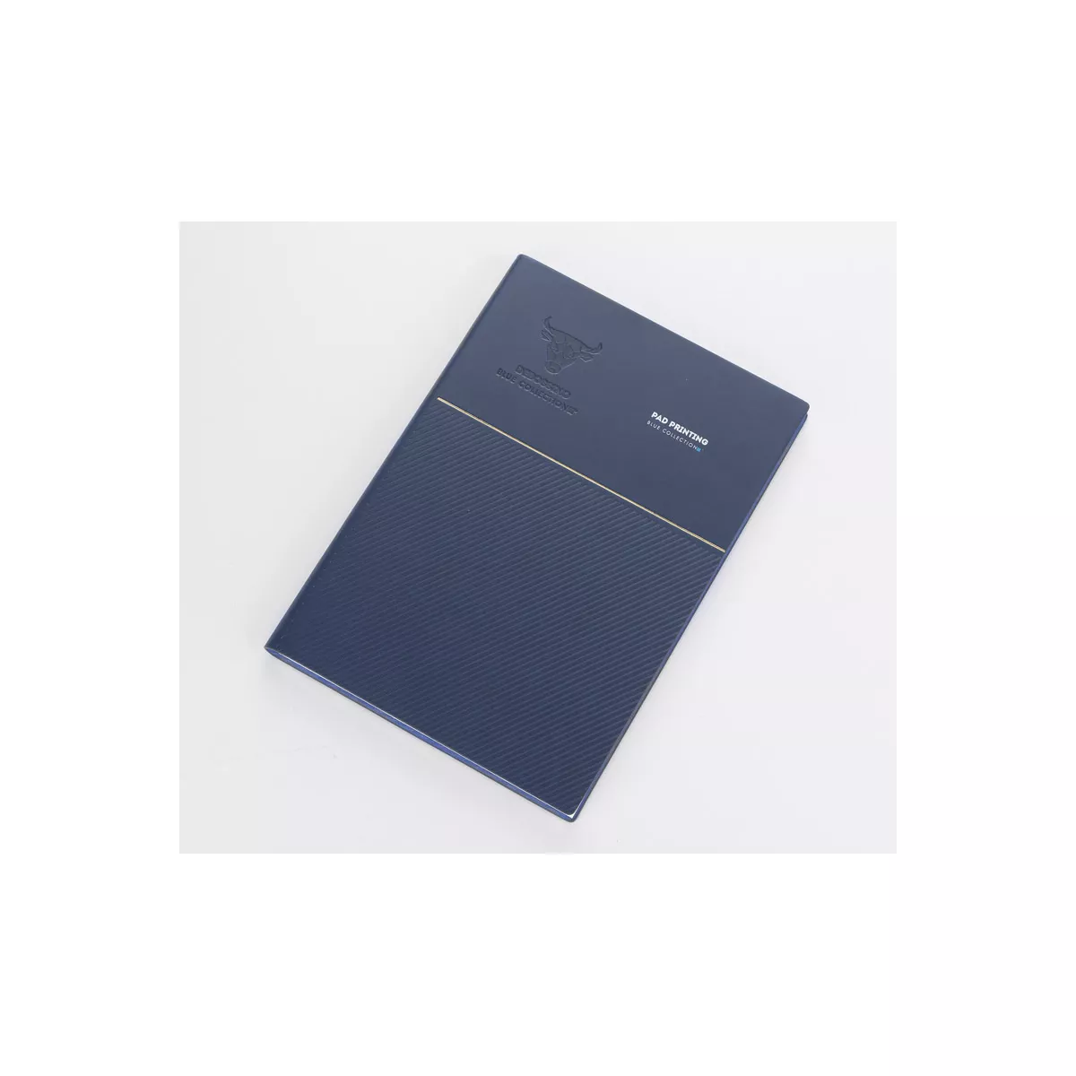  | 50.00 zł | 10006503
55 | Logo Notes Missi A6 | tłoczenie t1/sitodruk | oficjalne logo UJ/ herb UJ | Dowolny dostępny kolor z katalogu | Notes w formacie A6, z miękką okładką, zamknięcie na zatrzask. Notatnik zawiera 80 kartek w linie oraz praktyczną zakładkę.Wymiary: 102 x 150 x 17 mm. Każdy notes pakowany w foliowe zabezpieczenie. Wymiary logo UJ do uzgodnienia z wykonawcą. Minimalna ilość zamówienia 20 szt. | 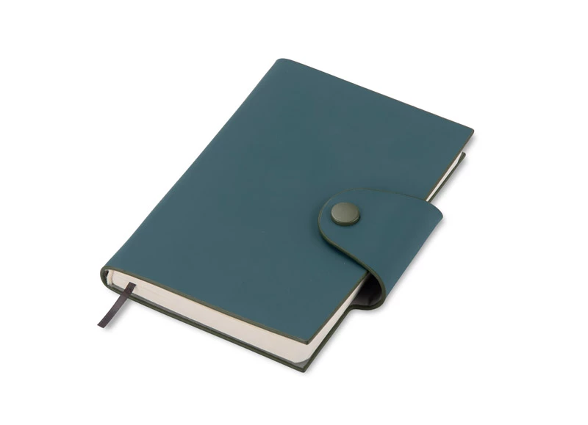 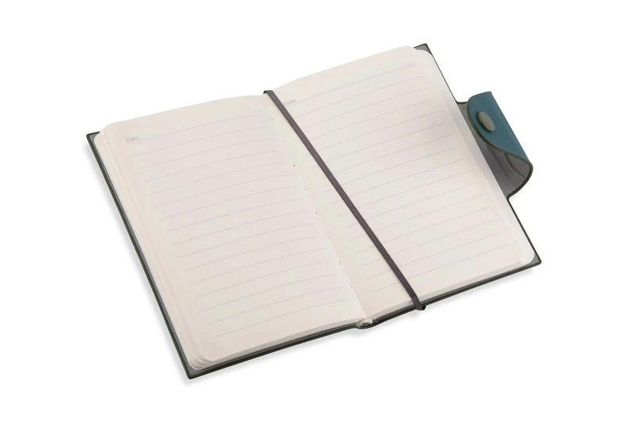 | 24.00 zł | 10006504
56 | Logo Notes Missi A6-dod.znak. | tłoczenie t1/sitodruk | oficjalne logo UJ/ herb UJ + znakowanie jednostki/grafika przekazana wykonawcy | Dowolny dostępny kolor z katalogu | Notes w formacie A6, z miękką okładką, zamknięcie na zatrzask. Notatnik zawiera 80 kartek w linie oraz praktyczną zakładkę.Wymiary: 102 x 150 x 17 mm. Możliwość nadruku full color. Każdy notes pakowany w foliowe zabezpieczenie. Wymiary logo UJ oraz znakowania jednostki do uzgodnienia z wykonawcą. Minimalna ilość zamówienia 40 szt. |  | 30.00 zł | 10006505
57 | Logo Zeszyt A5 w kratkę - dod.znak. | nadruk | oficjalne logo UJ/ herb UJ + znakowanie jednostki/grafika przekazana wykonawcy | Dowolny dostępny kolor z katalogu | Notatnik A5 w kratkę. Wewnątrz notatnika znajduje się 80 stron w kratkę, które zostały wykonane z papieru o gramaturze 70g/m2. Notatnik posiada proste, ale eleganckie wykończenie. Każdy notatnik pakowany w foliowe zabezpieczenie. Wymiary logo UJ oraz znakowanie jednostki do uzgodnienia z wykonawcą. Minimalna ilość pojedynczego zamówienia to 40 szt. | 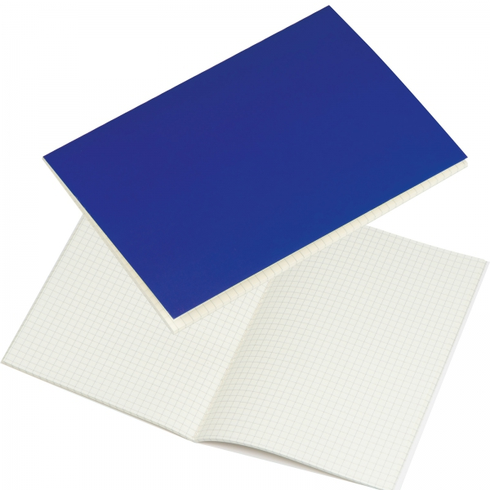 | 18.00 zł | 10006506
58 | Logo Zeszyt a5 kraftowy - dod.znak. | nadruk | oficjalne logo UJ/ herb UJ + znakowanie jednostki/grafika przekazana wykonawcy | Dowolny dostępny kolor z katalogu | Eko zeszyt z okładką kraft, format A5, nadruk z KRFTOWYM efektem (stonowane kolory), 32 kartki w kratkę lub w linie z czerwonym marginesem, zeszyt spięty dwiema mocnymi zszywkami. Każdy zeszyt pakowany w foliowe zabezpieczenie. Wymiary logo UJ oraz znakowanie jednostki do uzgodnienia z wykonawcą. Minimalna ilość pojedynczego zamówienia to 40 szt. | 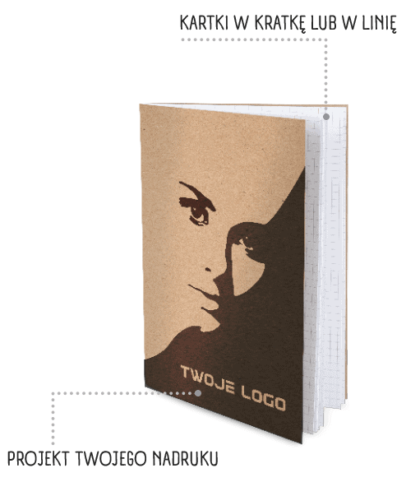 | 15.00 zł | 10006507
59 | Logo Kubek Round | nadruk | oficjalne logo UJ/ herb UJ | Dowolny dostępny kolor z katalogu | Ceramiczny kubek rozszerzający się ku górze, pojemność 260 ml, Wymiary:Ø 86 x 103 mm, nadruk: złotem bezpośredni. Zapakowany jednostkowo w kartonowe pudełeczko. Wymiary logo UJ do uzgodnienia z wykonawcą. Minimalna ilość pojedynczego zamówienia to 24 szt. |  | 30.00 zł | 10004188
60 | Logo Kubek Round - dod. znak. | nadruk | oficjalne logo UJ/ herb UJ + znakowanie jednostki/grafika przekazana wykonawcy | Dowolny dostępny kolor z katalogu | Ceramiczny kubek rozszerzający się ku górze, pojemność 260 ml, Wymiary:Ø 86 x 103 mm, nadruk: złotem bezpośredni. Zapakowany jednostkowo w kartonowe pudełeczko. Wymiary logo UJ oraz znakowanie jednostki do uzgodnienia z wykonawcą. Minimalna ilość pojedynczego zamówienia to 36 szt. | 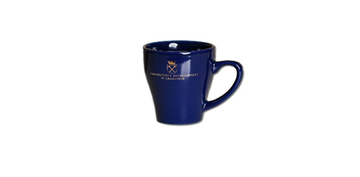 | 30.00 zł | 10004189
61 | Logo Kubek Moving | nadruk | oficjalne logo UJ/ herb UJ | Dowolny dostępny kolor z katalogu | Porcelanowy kubek o kształcie rozszerzającym się ku górze ze złotym wykończeniem oraz logotypem UJ w tym samym kolorze. Pojemność: 300 ml. Zapakowany jednostkowo w kartonowe pudełeczko. Wymiary logo UJ do uzgodnienia z wykonawcą. Minimalna ilość pojedynczego zamówienia to 12 szt. |  | 40.00 zł | 10006508
62 | Logo Kubek design | laser/ tampodruk/ sitodruk/laser na okrągło | oficjalne logo UJ/ herb UJ | Dowolny dostępny kolor z katalogu | Kubek ceramiczny, dwukolorowy design - połączenie glazury z naturalnym, ceramicznym wykończeniem, pojemność 360 ml, ergonomiczny uchwyt. Wymiary produktu: 8,8 x Ø8,8 cm. Pakowany w ozdobne pudełko z papieru kraftowego. Wymiary logo UJ do uzgodnienia z wykonawcą. Minimalna ilość pojedynczego zamówienia to 12 szt. | 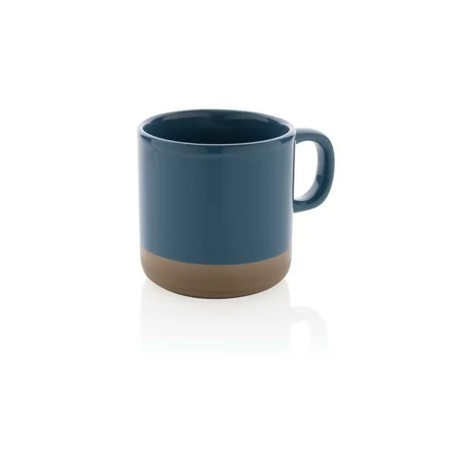 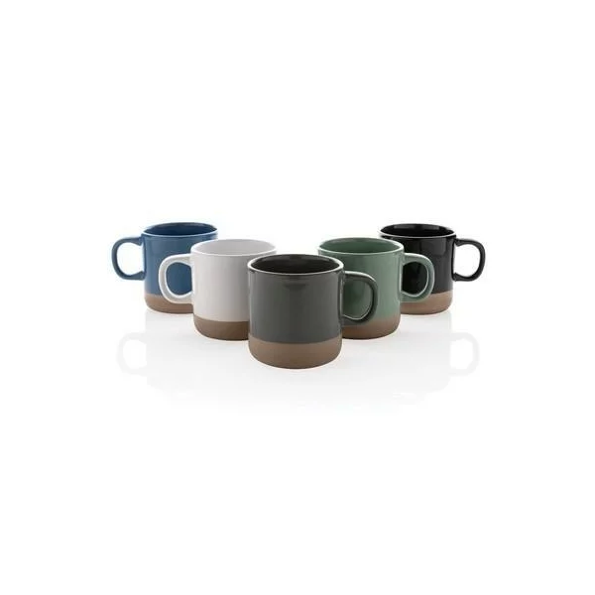 | 32.00 zł | 10004185
63 | Logo Kubek ceramiczny mat- dod.znak. | sitodruk/tampodruk | oficjalne logo UJ/ herb UJ | Dowolny dostępny kolor z katalogu | Kubek ceramiczny, 350 ml, matowa powierzchnia z kontrastowym białym wnętrzem, duża, gładka powierzchnia kubka, oznaczenie CO2 1.49 KG podkreśla odpowiedzialność ekologiczną, można myć w zmywarce. Wymiary produktu: 9 x 7 x 8 x ø 9 cm. Zapakowany jednostkowo w kartonowe pudełeczko. Wymiary logo UJ do uzgodnienia z wykonawcą. Minimalna ilość pojedynczego zamówienia to 24 szt. | 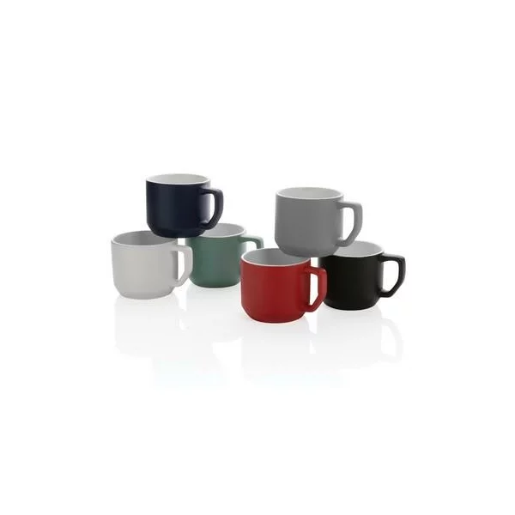 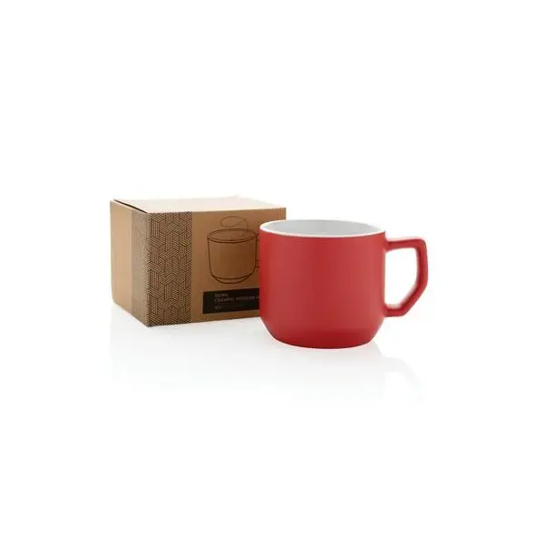 d | 30.00 zł | 10006509
64 | Logo Kubek ceramiczny mat- dod.znak. | sitodruk/tampodruk | oficjalne logo UJ/ herb UJ + znakowanie jednostki/grafika przekazana wykonawcy | Dowolny dostępny kolor z katalogu | Kubek ceramiczny, 350 ml, matowa powierzchnia z kontrastowym białym wnętrzem, duża, gładka powierzchnia kubka, oznaczenie CO2 1.49 KG podkreśla odpowiedzialność ekologiczną, można myć w zmywarce. Wymiary produktu: 9 x 7 x 8 x ø 9 cm. Zapakowany jednostkowo w kartonowe pudełeczko. Wymiary logo UJ oraz znakowania jednostki do uzgodnienia z wykonawcą. Minimalna ilość pojedynczego zamówienia to 36 szt. | d | 28.00 zł | 10006510
65 | Logo Kubek Ilona | kalkomania ceramiczna/ nadruk bezpośredni i piaskowanie | oficjalne logo UJ/ herb UJ | Dowolny dostępny kolor z katalogu | Kubek reklamowy Ilona, pojemność 300 ml, wykonany z ceramiki, Szkliwo kubka jest w wersji błyczczącej z zewnątrz i wewnątrz. Ścianki kubka są obłe, jego średnica zwęża się ku podstawie. Pakowany w jednostkowy kartonik. Wymiary logo UJ do uzgodnienia z wykonawcą. Minimalna ilość zamówienia 24 szt. |  | 25.00 zł | 10004993
66 | Logo Kubek Ilona - dod. znak. | kalkomania ceramiczna/ nadruk bezpośredni i piaskowanie | oficjalne logo UJ/ herb UJ + znakowanie jednostki/grafika przekazana wykonawcy | Dowolny dostępny kolor z katalogu | Kubek reklamowy Ilona, pojemność 300 ml, wykonany z ceramiki, Szkliwo kubka jest w wersji błyczczącej z zewnątrz i wewnątrz. Ścianki kubka są obłe, jego średnica zwęża się ku podstawie. Pakowany w jednostkowy kartonik. Wymiary logo UJ oraz znakowania jednostki do uzgodnienia z wykonawcą. Minimalna ilość zamówienia 36 szt. | 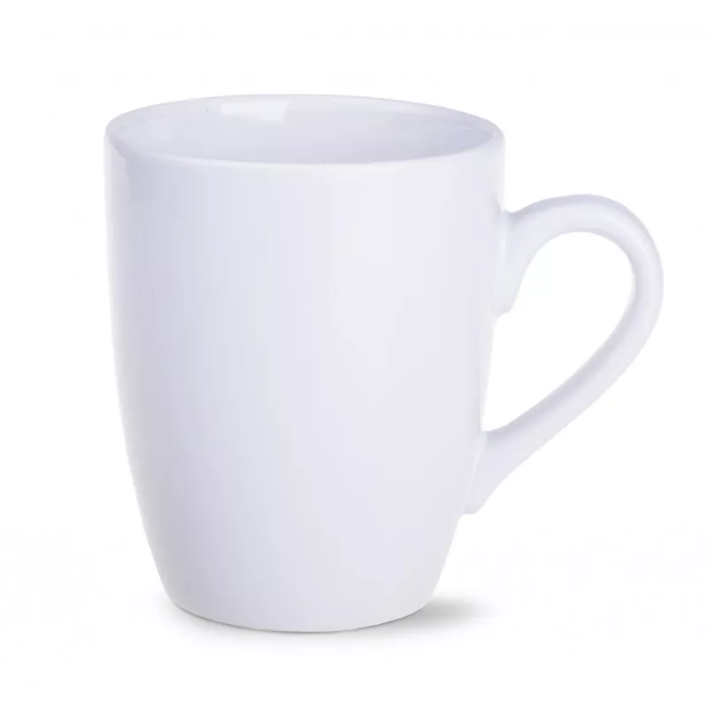 | 30.00 zł | 10004994
67 | Logo Kubek stalowy | grawer | oficjalne logo UJ/ herb UJ | Dowolny dostępny kolor z katalogu | Kubek z dwiema ściankami ze stali nierdzewnej, wewnątrz kubka stal o podwyższonej jakości 18/8. Pojemność: 240 ml. Kubek zapakowany pojedynczo w kartonowe opakowanie. Wymiary logo UJ do uzgodnienia z wykonawcą. Minimalna ilość zamówienia 12 szt. | 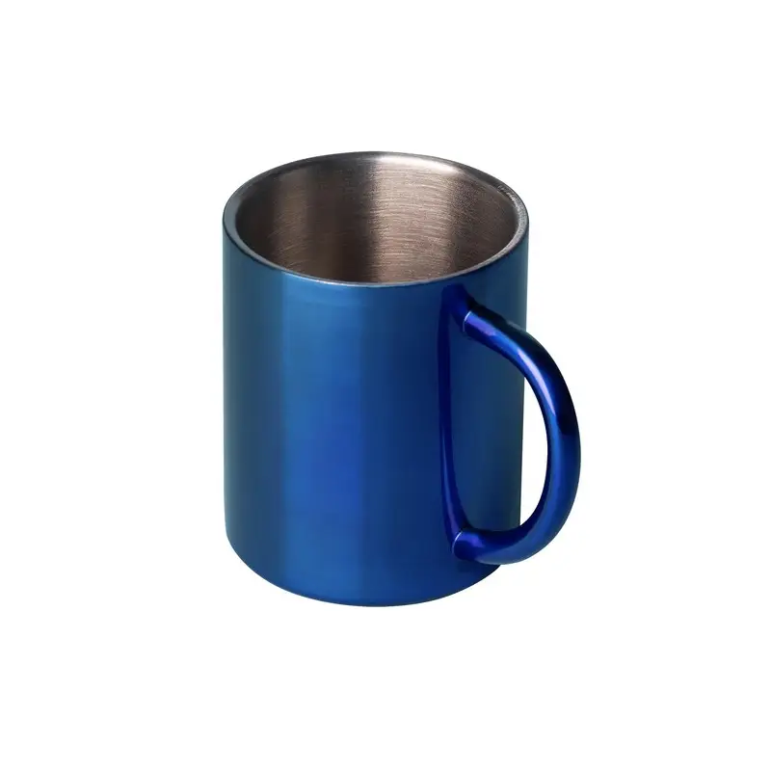 | 30.00 zł | 10005045
68 | Logo Kubek Rico | nadruk sublimacyjny/ grawerowanie laserowe/tampodruk/ nadruk 360 | oficjalne logo UJ/ herb UJ | Dowolny dostępny kolor z katalogu | Kubek ceramiczny, czarny z zewnątrz, kolor do wyboru w środku. Pojemność 250ml, ergonomiczny uchwyt. Wymiary produktu: Średnica: 80 mm, Wysokość: 83 mm. Kubek zapakowany pojedynczo w kartonowe opakowanie. Wymiary logo UJ do uzgodnienia z wykonawcą. Minimalna ilość zamówienia 12 szt. | 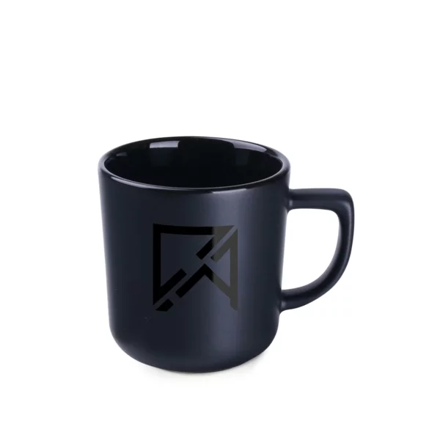 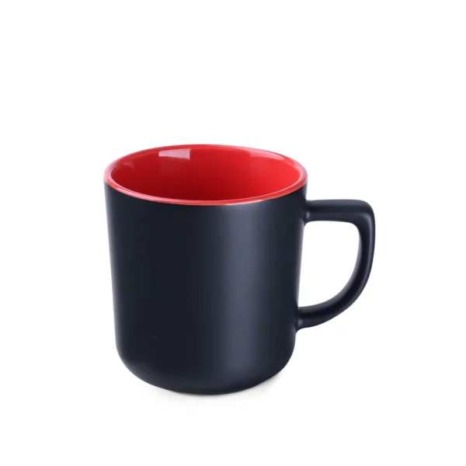  | 40.00 zł | 10004636
69 | Logo Kubek Rico - dod.znak. | nadruk sublimacyjny/ grawerowanie laserowe/tampodruk/ nadruk 360 | oficjalne logo UJ/ herb UJ + znakowanie jednostki/grafika przekazana wykonawcy | Dowolny dostępny kolor z katalogu | Kubek ceramiczny, czarny z zewnątrz, kolor do wyboru w środku. Pojemność 250ml, ergonomiczny uchwyt. Wymiary produktu: Średnica: 80 mm, Wysokość: 83 mm. Kubek zapakowany pojedynczo w kartonowe opakowanie. Wymiary logo UJ oraz znakowania jednostki do uzgodnienia z wykonawcą. Minimalna ilość zamówienia 24 szt. |  | 45.00 zł | 10004637
70 | Logo Kubek Handy | nadruk bezpośredni | oficjalne logo UJ/ herb UJ | Dowolny dostępny kolor z katalogu | Kubek reklamowy o charakterystycznym obłym kształcie. Białe matowe szkliwo na zewnątrz, błyszczące wnętrze. Pojemność: 320 ml, Wysokość: 85 mm, Materiał: ceramika matowa, Średnica: 90 mm. Kubek pakowany w pojedynczy kartonik. Wymiary logo UJ do uzgodnienia z wykonawcą. Minimalna ilość zamówienia 24 szt. |  | 40.00 zł | 10006511
71 | Logo Kubek Handy- dod. znak. | nadruk bezpośredni | oficjalne logo UJ/ herb UJ + znakowanie jednostki/grafika przekazana wykonawcy | Dowolny dostępny kolor z katalogu | Kubek reklamowy o charakterystycznym obłym kształcie. Białe matowe szkliwo na zewnątrz, błyszczące wnętrze. Pojemność: 320 ml, Wysokość: 85 mm, Materiał: ceramika matowa, Średnica: 90 mm. Kubek pakowany w pojedynczy kartonik. Wymiary logo UJ oraz znakowania jednostki do uzgodnienia z wykonawcą. Minimalna ilość zamówienia 36 szt. |  | 40.00 zł | 10005049
72 | Logo Filiżanka Wind | kalkomania ceramiczna | oficjalne logo UJ/ herb UJ | biały | Filiżanka WIND o pojemności 170 ml wykonana z porcelany Royal White. Kształt o lekko pochylonej sylwetce i zgrabnym uchwycie. Wielkość: ø80 x 80 mm. Pakowana jednostkowo w kartonik. Wymiary logo UJ do uzgodnienia z wykonawcą. Minimalna ilość zamówienia 12 szt. |  | 50.00 zł | 10006512
73 | Logo Filiżanka Wind- dod.znak. | kalkomania ceramiczna | oficjalne logo UJ/ herb UJ + znakowanie jednostki/grafika przekazana wykonawcy | biały | Filiżanka reklamowa WIND o pojemności 170 ml wykonana z porcelany Royal White. Kształt o lekko pochylonej sylwetce i zgrabnym uchwycie. Wielkość: ø80 x 80 mm. Pakowana jednostkowo w kartonik. Wymiary logo UJ oraz znakowania jednostki do uzgodnienia z wykonawcą. Minimalna ilość zamówienia 24 szt. |  | 46.00 zł | 10006513
74 | Logo Filiżanka SONIA | sitodruk/tampodruk/ grawer | oficjalne logo UJ/ herb UJ | biały | Fiiżanka o pojemności 200 ml, wraz ze spodkiem (14 cm). Komplet wykonany z wysokiej jakości polskiej porcelany. Praktyczny i stylowy, w białym kolorze ze złotym rantem. Nadruk w kolorze złota. Zapakowana w jednostkowe kartonowe pudełeczko. Wymiary logo UJ do uzgodnienia z wykonawcą.Minimalna ilość zamówienia 12 szt. |  | 50.00 zł | 10005070
75 | Logo Filiżanka Daisy | złocenie | oficjalne logo UJ/ herb UJ | porcelana | Komplet filiżanka ze spodkiem pojemność 200ml/145mm Daisy złoto, herb UJ na środku talerzyka oraz w środku filiżanki na spodzie, filiżanka i talerzyk posiadające złocenia na rantach, Zapakowany w jednostkowe kartonowe pudełeczko. Wymiary logo UJ do uzgodnienia z wykonawcą. Minimalna ilość zamówienia 12 szt. |  | 36.00 zł | 10006514
76 | Logo Lubiana Filiżanka ze spodkiem Roma | nadruk bezpośredni | oficjalne logo UJ/ herb UJ | granatowo złoty | Materiał porcelana: Kubek granatowy z białym środkiem i uchwytem, talerzyk biało-granatowy ozdobiony złotym rantem, nadruk w kolorze złota, filiżanka o pojemności 0,25 l oraz spodek w rozmiarze 16 cm. Zapakowany w jednostkowe kartonowe pudełeczko. Wymiary logo UJ do uzgodnienia z wykonawcą. Minimalna ilość zamówienia 12 szt. |  | 40.00 zł | 10005046
77 | Logo Filiżanka Sonata | bezpośredni/ kalka, sensitive touch/ multicolor | oficjalne logo UJ/ herb UJ | Dowolny dostępny kolor z katalogu | Pojemność 230ml, filiżanka ze spodkiem, Materiał: porcelana, środek filiżanki w kolorze białym, Wymiary: ø93 x 62 mm, Zdobiona nadrukiem w kolorze złota, Zapakowana w białe kartonowe pudełeczko. Wymiary logo UJ do uzgodnienia z wykonawcą. Minimalna ilość pojedynczego zamówienia to 12 szt. |  | 40.00 zł | 10004187
78 | Logo Filiżanka Sonata- dod. znak. | bezpośredni/ kalka, sensitive touch/ multicolor | oficjalne logo UJ/ herb UJ + znakowanie jednostki/grafika przekazana wykonawcy | Dowolny dostępny kolor z katalogu | Pojemność 230ml, filiżanka ze spodkiem, Materiał: porcelana, środek filiżanki w kolorze białym, Wymiary: ø93 x 62 mm, Zdobiona nadrukiem w kolorze złota, Zapakowana w białe kartonowe pudełeczko. Wymiary logo UJ oraz znakowania jednostki do uzgodnienia z wykonawcą. Minimalna ilość pojedynczego zamówienia to 24szt. |  | 40.00 zł | 10005018
81 | Logo Kubek termiczny Mauro Conti | tampodruk/ grawerowanie | oficjalne logo UJ/ herb UJ | Dowolny dostępny kolor z katalogu | Kubek termiczny 600 ml Mauro Conti, Wykonany ze stali nierdzewnej, nie zawiera BPA, matowa powierzchnia, lekki 352 g, funkcja blokady, push open/close, Długotrwałe utrzymanie temperatury napoju. Wymiary: Ø7,6 x 24,8 cm. Pakowany pojedynczo w białe kartonowe pudełeczko. Wymiary logo UJ do uzgodnienia z wykonawcą. Minimalna ilość pojedynczego zamówienia to 20 szt. |  | 45.00 zł | 10004643
82 | Logo Kubek termiczny Mauro Conti- dod.znak | tampodruk/ grawerowanie | oficjalne logo UJ/ herb UJ + znakowanie jednostki/grafika przekazana wykonawcy | Dowolny dostępny kolor z katalogu | Kubek termiczny 600 ml Mauro Conti, Wykonany ze stali nierdzewnej, nie zawiera BPA, matowa powierzchnia, lekki 352 g, funkcja blokady, push open/close, Długotrwałe utrzymanie temperatury napoju. Wymiary: Ø7,6 x 24,8 cm. zapakowany w kartonik. Pakowany pojedynczo w białe kartonowe pudełeczko. Wymiary logo UJ oraz znakowania jednostki do uzgodnienia z wykonawcą.Minimalna ilość pojedynczego zamówienia to 30 szt. |  | 42.00 zł | 10004644
83 | Logo Butelka + kubki z podw. ścianką | tampodruk/ grawerowanie | oficjalne logo UJ/ herb UJ | Dowolny dostępny kolor z katalogu | Zestaw z termosem o podwójnych ściankach izolowanych próżniowo ze stali nierdzewnej, ze szczelną zakrętką i 2 dodatkowymi kubkami. Pojemność: termos - 420 ml, kubek - 150 ml. wymiary: Ø6X22.5CM. Każdy zestaw zapakowany w kartonowe pudełeczko.. Wymiary logo UJ do uzgodnienia z wykonawcą. Minimalna ilość pojedynczego zamówienia to 20 szt. |  | 36.00 zł | 10006517
84 | Logo Kubek termiczny Moline | tampodruk/ grawerowanie | oficjalne logo UJ/ herb UJ | Dowolny dostępny kolor z katalogu | Kubek izotermiczny o pojemności 350 ml. Wymiary: 57x225x57mm. Dwie ścianki ze stali nierdzewnej, wewnątrz stal 18/8 o podwyższonej jakości. Próżnia pomiędzy ściankami. Posiada blokadę zamknięcia. Zapakowany w kartonik. Wymiary logo UJ do uzgodnienia z wykonawcą. Minimalna ilość pojedynczego zamówienia to 20 szt. |  | 28.00 zł | 10004169
85 | Logo Kubek termiczny Moline - dod. znak. | tampodruk/ grawerowanie | oficjalne logo UJ/ herb UJ + znakowanie jednostki/grafika przekazana wykonawcy | Dowolny dostępny kolor z katalogu | Kubek izotermiczny o pojemności 350 ml. Wymiary: 57x225x57mm. Dwie ścianki ze stali nierdzewnej, wewnątrz stal 18/8 o podwyższonej jakości. Próżnia pomiędzy ściankami. Posiada blokadę zamknięcia. Zapakowany w kartonik. Wymiary logo UJ oraz znakowania jednostki do uzgodnienia z wykonawcą. Minimalna ilość pojedynczego zamówienia to 30 szt. |  | 26.00 zł | 10004170
86 | Logo Kubek termiczny LOCK | grawer laserem/ termodruk | oficjalne logo UJ/ herb UJ | Dowolny dostępny kolor z katalogu | Kubek termiczny i termos w jednym produkcie. Szacunkowy czas trzymania temperatury: 13 godzin. Blokada zamka zabezpieczająca kubek przed przypadkowym otwarciem. Wnętrze wykonane ze stali, pojemność 450 ml. Materiał: metal, tworzywo. Wymiary: 6,5 x 23,5 cm. Pakowany jednostkowo w kartonik. Wymiary logo UJ do uzgodnienia z wykonawcą. Minimalna ilość zamówienia 20 szt. |   | 38.00 zł | 10005059
87 | Logo Kubek termiczny LOCK- dod.znak. | grawer laserem/ termodruk | oficjalne logo UJ/ herb UJ + znakowanie jednostki/grafika przekazana wykonawcy | Dowolny dostępny kolor z katalogu | Kubek termiczny i termos w jednym produkcie. Szacunkowy czas trzymania temperatury: 13 godzin. Blokada zamka zabezpieczająca kubek przed przypadkowym otwarciem. Wnętrze wykonane ze stali, pojemność 450 ml. Materiał: metal, tworzywo. Wymiary: 6,5 x 23,5 cm. Pakowany jednostkowo w kartonik. Wymiary logo UJ oraz znakowania jednostki do uzgodnienia z wykonawcą. Minimalna ilość zamówienia 30 szt. |  | 34.00 zł | 10004722
88 | Logo Butelka z uchwytem | laser/ tampodruk/ sitodruk | oficjalne logo UJ/ herb UJ | Dowolny dostępny kolor z katalogu | Butelka sportowa 700 ml, wykonana z metalu. Pojedyncza ścianka, ergonomiczny uchwyt, praktyczny ustnik. Wymiary produktu: Ø6,9 x 25 cm. Pakowana jednostkowo w kartonik. Wymiary logo UJ do uzgodnienia z wykonawcą. Minimalna ilość zamówienia 20 szt. |    | 28.00 zł | 10004167
89 | Logo Butelka z uchwytem - dod. znak. | laser/ tampodruk/ sitodruk | oficjalne logo UJ/ herb UJ + znakowanie jednostki/grafika przekazana wykonawcy | Dowolny dostępny kolor z katalogu | Butelka sportowa 700 ml, wykonana z metalu. Pojedyncza ścianka, ergonomiczny uchwyt, praktyczny ustnik. Wymiary produktu: Ø6,9 x 25 cm. Pakowana jednostkowo w kartonik. Wymiary logo UJ oraz znakowania jednostki do uzgodnienia z wykonawcą. Minimalna ilość zamówienia 30 szt. |  | 28.00 zł | 10004168
90 | Logo Szklana butelka 600 ml | sitodruk/ tampodruk | oficjalne logo UJ/ herb UJ | Bezbarwny | Szklana butelka 600 ml, silikonowy uchwyt, bambusowa zakrętka, szklane ścianki. Wymiary produktu: Ø6 x 22,5 cm. Pakowana jednostkowo w kartonik. Wymiary logo UJ do uzgodnienia z wykonawcą. Minimalna ilość zamówienia 20 szt. |   | 24.00 zł | 10006518
91 | Logo Kubek termiczny Cruiser | grawer/laser | oficjalne logo UJ/ herb UJ | Dowolny dostępny kolor z katalogu | Kubek termiczny 480 ml, stal nierdzewna, podwójne ścianki z próżnią pomiędzy dzięki czemu kubek posiada funkcję termosu, posiada słomkę i szeroki otwór do picia, wykonany z materiałów z recyklingu, całkowita zawartość materiałów z recyklingu obliczona na podstawie wagi całkowitej produktu: 73%. Wymiary: 19 x Ø8,5 cm. Pakowany jednostkowo w kartonik. Wymiary logo UJ do uzgodnienia z wykonawcą. Minimalna ilość zamówienia 10 szt. |  | 58.00 zł | 10006519
92 | Logo Kubek termiczny Cruiser - dod.znak. | grawer/laser | oficjalne logo UJ/ herb UJ + znakowanie jednostki/grafika przekazana wykonawcy | Dowolny dostępny kolor z katalogu | Kubek termiczny 480 ml, stal nierdzewna, podwójne ścianki z próżnią pomiędzy dzięki czemu kubek posiada funkcję termosu, posiada słomkę i szeroki otwór do picia, wykonany z materiałów z recyklingu, całkowita zawartość materiałów z recyklingu obliczona na podstawie wagi całkowitej produktu: 73%. Wymiary: 19 x Ø8,5 cm. Pakowany jednostkowo w kartonik. Wymiary logo Uj oraz znakowania jednostki do uzgodnienia z wykonawcą. Minimalna ilość zamówienia 20 szt. |  | 52.00 zł | 10006520
93 | Logo Kubek termiczny Stadley | grawer/laser | oficjalne logo UJ/ herb UJ | Dowolny dostępny kolor z katalogu | Kubek termiczny 1200 ml, stal nierdzewna, podwójne ścianki z próżnią pomiędzy dzięki czemu kubek posiada funkcję termosu, posiada słomkę i szeroki otwór do picia, wykonany z materiałów z recyklingu, całkowita zawartość materiałów z recyklingu obliczona na podstawie wagi całkowitej produktu: 29%. Wymiary: 27,7 x Ø7 cm. Pakowany jednostkowo w kartonik. Wymiary logo UJ do uzgodnienia z wykonawcą. Minimalna ilość zamówienia 10 szt. |  | 58.00 zł | 10006521
94 | Logo Kubek termiczny Stadley - dod.znak. | grawer/laser | oficjalne logo UJ/ herb UJ + znakowanie jednostki/grafika przekazana wykonawcy | Dowolny dostępny kolor z katalogu | Kubek termiczny 1200 ml, stal nierdzewna, podwójne ścianki z próżnią pomiędzy dzięki czemu kubek posiada funkcję termosu, posiada słomkę i szeroki otwór do picia, wykonany z materiałów z recyklingu, całkowita zawartość materiałów z recyklingu obliczona na podstawie wagi całkowitej produktu: 29%. Wymiary: 27,7 x Ø7 cm. Pakowany jednostkowo w kartonik. Wymiary logo UJ oraz znakowania jednostki do uzgodnienia z wykonawcą. Minimalna ilość zamówienia 20 szt. |  | 52.00 zł | 10006522
95 | Logo Kubek dwuścienny | grawerowanie laserowe | oficjalne logo UJ/ herb UJ | Dowolny dostępny kolor z katalogu | Dwuścienny kubek ze stali nierdzewnej z pokrywką z PP. Pojemność: 350 ml. Szczelny. Wymiary: Ø8.5x14 cm. Pakowany jednostkowo w kartonik. Wymiary logo UJ do uzgodnienia z wykonawcą. Minimalna ilość zamówienia 20 szt. |    | 25.00 zł | 10006523
96 | Logo KUBEK Z PODWÓJNĄ ŚCIANKĄ Z PP- dod. znak. | nadruk | oficjalne logo UJ/ herb UJ + znakowanie jednostki/grafika przekazana wykonawcy | Dowolny dostępny kolor z katalogu | Kubek z podwójnymi ściankami i ustnikiem z PP. Pojemność: 300 ml. Wymiary: Ø9X12CM Materiał: Polypropylene PP. Wymiary logo UJ oraz znakowania jednostki do uzgodnienia z wykonawcą. Minimalna ilość zamówienia 10 szt. |  | 25.00 zł | 10006524
97 | Logo Butelka Mississippi | grawer laserem/ tampodruk | oficjalne logo UJ/ herb UJ | Dowolny dostępny kolor z katalogu | Pochodząca z recyklingu butelka ze stali nierdzewnej o pojemności 430 ml, matowa, odporna na mycie w zmywarce i przeciekanie. Konstrukcja z podwójnymi ściankami dodaje jej użyteczności. Wymiary produktu: Ø7x23cm. Pakowana jednostkowo w kartonik. Wymiary logo UJ do uzgodnienia z wykonawcą. Minimalna ilość zamówienia 20 szt. |    | 45.00 zł | 10006525
98 | Logo Butelka BPA | grawer laserem/ tampodruk | oficjalne logo UJ/ herb UJ | Dowolny dostępny kolor z katalogu | Butelka sportowa 790 ml, stal nierdzewna, pojedyncza ścianka. Rozmiar: Ø7,4 x 25,7 cm. BPA free. Pakowana jednostkowo w kolorowy kartonik. Wymiary logo UJ do uzgodnienia z wykonawcą. Minimalna ilość zamówienia 20 szt. |    | 22.00 zł | 10006526
99 | Logo Bidon Tempo | sitodruk | oficjalne logo UJ/ herb UJ | Dowolny dostępny kolor z katalogu | Jednowarstwowa sportowa butelka o smukłym kształcie. Bidon wykonano z tworzywa PET nadającego się do recyklingu. Wyposażony jest w odporną na zalanie pokrywę z korkiem typu flip top i wyjmowanym zaparzaczem, który pozwala dodać ulubiony smak owocowy do napoju. Pojemność wynosi 700 ml. Produkt wolny od BPA. Rozmiar: 23,9 x Ø 7,35 cm. Pakowany jednostkowo w kartonik. Wymiary logo UJ do uzgodnienia z wykonawcą. Minimalna ilość zamówienia 20 szt. |    | 36.00 zł | 10004177
100 | Logo Bidon Tempo-dod.znak. | sitodruk | oficjalne logo UJ/ herb UJ + znakowanie jednostki/grafika przekazana wykonawcy | Dowolny dostępny kolor z katalogu | Jednowarstwowa sportowa butelka o smukłym kształcie. Bidon wykonano z tworzywa PET nadającego się do recyklingu. Wyposażony jest w odporną na zalanie pokrywę z korkiem typu flip top i wyjmowanym zaparzaczem, który pozwala dodać ulubiony smak owocowy do napoju. Pojemność wynosi 700 ml. Produkt wolny od BPA. Rozmiar: 23,9 x Ø 7,35 cm. Pakowany jednostkowo w kartonik. Wymiary logo UJ oraz znakowania jednostki do uzgodnienia z wykonawcą. Minimalna ilość zamówienia 30 szt. |  | 34.00 zł | 10004178
101 | Logo Butelka Leila | tampodruk/sitodruk | oficjalne logo UJ/ herb UJ | Dowolny dostępny kolor z katalogu | Butelka sportowa 500 ml, zamknięcie z blokadą, pasek na rękę, szronione wykończenie, przeznaczona wyłącznie do zimnych i niegazowanych napojów. Materiał: Tritan, guma. Wymiary produktu: Ø6,7 x 19,5 cm. Pakowana jednostkowo w kartonik. Wymiary logo UJ do uzgodnienia z wykonawcą. Minimalna ilość zamówienia 20 szt. |    | 30.00 zł | 10006527
102 | Logo Butelka Leila-dod.znak. | tampodruk/sitodruk | oficjalne logo UJ/ herb UJ + znakowanie jednostki/grafika przekazana wykonawcy | Dowolny dostępny kolor z katalogu | Butelka sportowa 500 ml, zamknięcie z blokadą, pasek na rękę, szronione wykończenie, przeznaczona wyłącznie do zimnych i niegazowanych napojów. Materiał: Tritan, guma. Wymiary produktu: Ø6,7 x 19,5 cm. Pakowana jednostkowo w kartonik. Wymiary logo UJ oraz znakowania jednostki do uzgodnienia z wykonawcą. Minimalna ilość zamówienia 30 szt. |  | 30.00 zł | 10006528
103 | Logo Butelka sportowa REMID MOSS - dod.znak | tampodruk/sitodruk/ sublimacja | oficjalne logo UJ/ herb UJ + znakowanie jednostki/grafika przekazana wykonawcy | Dowolny dostępny kolor z katalogu | Butelka jednowarstwowa z recyklingowanej stali nierdzewnej (90% recyklingowanej stali nierdzewnej i 10% stali nierdzewnej) z karabińczykiem. Pojemność 500 ml. Pakowana jednostkowo w kartonik. Wymiary logo UJ oraz znakowania jednostki do uzgodnienia z wykonawcą. Minimalna ilość zamówienia 30 szt. |  | 15.00 zł | 10006529
104 | Logo Termos próżniowy- dod.znak | tampodruk/sitodruk/ sublimacja | oficjalne logo UJ/ herb UJ + znakowanie jednostki/grafika przekazana wykonawcy | Dowolny dostępny kolor z katalogu | Termos próżniowy ze stali nierdzewnej z podwójnymi ściankami, bambusową pokrywką i uchwytem do przenoszenia. Pojemność: 500 ml. Pakowana jednostkowo w kartonik. Wymiary logo UJ oraz znakowania jednostki do uzgodnienia z wykonawcą. Minimalna ilość zamówienia 30 szt. |  | 23.00 zł | 10005069
105 | Logo Bambusowy kubek Mocca | grawer/laser | oficjalne logo UJ/herb UJ | bambus | Ekologiczny kubek termiczny Mocca wielokrotnego użytku w bambusowej obudowie, uchwyt bambusowy. stal nierdzewna z podwójną ścianą utrzymującą temperaturę napoju. Obrotowe wieczko do picia. Pojemność 250ml. Wymiary: 8x10,5 cm. Pakowany jednostkowo w kartonik. Wymiary logo UJ do uzgodnienia z wykonawcą. Minimalna ilość zamówienia 20 szt. |  | 35.00 zł | 10006530
106 | Logo Powerbank 4000 | tampodruk/grawer | oficjalne logo UJ/ herb UJ | Dowolny dostępny kolor z katalogu | Power bank 4000 mAh, 4 diody wskazujące poziom naładowania, wejście micro USB 5V/1A, wyjście USB 5V/1A, kabel micro USB w komplecie. Wymiary produktu: 6,8 x 11 x 1 cm. Pakowany jednostkowo w kartonik. Wymiary logo UJ do uzgodnienia z wykonawcą. Minimalna ilość zamówienia 20 szt. |   | 30.00 zł | 10006531
107 | Logo powerbank 4000-dod. znak. | tampodruk/grawer | oficjalne logo UJ/ herb UJ + znakowanie jednostki/grafika przekazana wykonawcy | Dowolny dostępny kolor z katalogu | Power bank 4000 mAh, 4 diody wskazujące poziom naładowania, wejście micro USB 5V/1A, wyjście USB 5V/1A, kabel micro USB w komplecie. Wymiary produktu:6,8 x 11 x 1 cm. Pakowany jednostkowo w kartonik. Wymiary logo UJ oraz znakowania jednostki do uzgodnienia z wykonawcą. Minimalna ilość zamówienia 30 szt. |  | 30.00 zł | 10006532
108 | Logo Powerbank bezprzewodowy | tampodruk | oficjalne logo UJ/ herb UJ | Dowolny dostępny kolor z katalogu | Powerbank 8000 mAh, posiada obudowę z ABS z gumowym wykończeniem. Wymiary: 13,5x7,5x1,8 cm. Powerbank działa przewodowo oraz bezprzewodowo. W zestawie złączka typ C. Pakowany jednostkowo w kartonowe opakowanie. Wymiary logo UJ do uzgodnienia z wykonawcą. Minimalna ilość zamówienia 10 szt. |  | 65.00 zł | 10006533
109 | Logo Powerbank 10000 | tampodruk | oficjalne logo UJ/ herb UJ | Dowolny dostępny kolor z katalogu | Powerbank 10000 mAh z aluminium. Wymiary: 14,2x6,6x1,6cm. Wyjście DC5V/1A i DC5V/2A. W zestawie lampka sygnalizacyjna i kabel USB z wtyczką micro usb. Obsługuje technologię szybkiego ładowania (18W). Wejście/Wyjście: Typ-C. Pakowany jednostkowo w kartonowe opakowanie. Wymiary logo UJ do uzgodnienia z wykonawcą. Minimalna ilość zamówienia 10 szt. |  | 58.00 zł | 10006534
110 | Logo Powerbank - dod. znak. | tampodruk | oficjalne logo UJ/ herb UJ + znakowanie jednostki/grafika przekazana wykonawcy | Dowolny dostępny kolor z katalogu | Powerbank 10000 mAh z aluminium. Wymiary: 14,2x6,6x1,6cm. Wyjście DC5V/1A i DC5V/2A. W zestawie lampka sygnalizacyjna i kabel USB z wtyczką micro usb. Obsługuje technologię szybkiego ładowania (18W). Wejście/Wyjście: Typ-C. Pakowany jednostkowo w kartonowe opakowanie. Wymiary logo UJ oraz znakowania jednostki do uzgodnienia z wykonawcą. Minimalna ilość zamówienia 20 szt. |  | 55.00 zł | 10006535
111 | Logo Pendrive TWISTER 32GB | laser | oficjalne logo UJ/ herb UJ | Dowolny dostępny kolor z katalogu | Nieduża, wykonana z metalu oraz tworzywa sztucznego, przenośna pamięć USB o pojemności 32 GB. Znakowanie możliwe na dwóch stronach metalowego zamknięcia. Standard USB: 2.0; szybkość zapisu: 4,5 MB/s; szybkość odczytu: 12 MB/s. Wymiary produktu: 58 x 19 x 10 mm. Pakowany jednostkowo w kartonowe opakowanie. Wymiary logo UJ do uzgodnienia z wykonawcą. Minimalna ilość zamówienia 20 szt. |   | 20.00 zł | 10004242
112 | Logo Pendrive TWISTER 32GB-dod.znak. | laser | oficjalne logo UJ/ herb UJ + znakowanie jednostki/grafika przekazana wykonawcy | Dowolny dostępny kolor z katalogu | Nieduża, wykonana z metalu oraz tworzywa sztucznego, przenośna pamięć USB o pojemności 32 GB. Znakowanie możliwe na dwóch stronach metalowego zamknięcia. Standard USB: 2.0; szybkość zapisu: 4,5 MB/s; szybkość odczytu: 12 MB/s. Wymiary produktu: 58 x 19 x 10 mm. Pakowany jednostkowo w kartonowe opakowanie. Wymiary logo UJ oraz znakowanie jednostki do uzgodnienia z wykonawcą. Minimalna ilość zamówienia 30 szt. |  | 20.00 zł | 10004243
113 | Logo Pendrive Ronito 64GB | laser, tampodruk | oficjalne logo UJ/ herb UJ | Dowolny dostępny kolor z katalogu | RONITO to przenośna pamięć USB o pojemności 64 GB, wykonana z metalu. Wymiary produktu: 60 x 17 x 10 mm. Obrotowa konstrukcja - praktyczna ochrona złącza USB bez konieczności stosowania zatyczki. Standard USB: 2.0; szybkość zapisu: 6 MB/s; szybkość odczytu: 16 MB/s. Pakowany jednostkowo w kartonowe opakowanie. Wymiary logo UJ do uzgodnienia z wykonawcą. Minimalna ilość zamówienia 20 szt. |  | 30.00 zł | 10006536
114 | Logo Pendrive Ronito 64GB - dod. znak. | laser, tampodruk | oficjalne logo UJ/ herb UJ + znakowanie jednostki/grafika przekazana wykonawcy | Dowolny dostępny kolor z katalogu | RONITO to przenośna pamięć USB o pojemności 64 GB, wykonana z metalu. Wymiary produktu: 60 x 17 x 10 mm. Obrotowa konstrukcja - praktyczna ochrona złącza USB bez konieczności stosowania zatyczki. Standard USB: 2.0; szybkość zapisu: 6 MB/s; szybkość odczytu: 16 MB/s. Pakowany jednostkowo w kartonowe opakowanie. Wymiary logo UJ oraz znakowanie jednostki do uzgodnienia z wykonawcą. Minimalna ilość zamówienia 30 szt. |  | 30.00 zł | 10006537
115 | Logo Pendrive skórzany 16GB | grawer/laser | oficjalne logo UJ/ herb UJ | Dowolny dostępny kolor z katalogu | Pendrive o pojemności 16 GB, otoczony skórzanym paskiem, z brelokiem. Pendrive pakowany standarowo w opakowanie OP-02. Możliwość personalizacji zarówno na skórzanym pasku, jak i na metalowej obudowie. Wymiary: 69 x 21 x 15 mm. Pakowany w kartonowe opakowanie. Wymiary logo UJ do uzgodnienia z wykonawcą. Minimalna ilość zamówienia 20 szt. |  | 25.00 zł | 10006538
116 | Logo Hub USB Aluhub | grawer laser/tampodruk | oficjalne logo UJ/ herb UJ | Dowolny dostępny kolor z katalogu | Hub USB, 4 wejścia USB 2.0, wykonany z aluminium. Długość kabla 14,5 cm. Wymiary: 9x3,7x2 cm. Pakowany w kartonowe opakowanie. Wymiary logo UJ do uzgodnienia z wykonawcą. Minimalna ilość zamówienia 20 szt. |   | 18.00 zł | 10006539
117 | Logo Hub USB Aluhub-dod.znak. | grawer laser/tampodruk | oficjalne logo UJ/ herb UJ + znakowanie jednostki/grafika przekazana wykonawcy | Dowolny dostępny kolor z katalogu | Hub USB, 4 wejścia USB 2.0, wykonany z aluminium. Długość kabla 14,5 cm. Wymiary: 9x3,7x2 cm. Pakowany w kartonowe opakowanie. Wymiary logo UJ oraz znakowania jednostki do uzgodnienia z wykonawcą. Minimalna ilość zamówienia 30 szt. |  | 18.00 zł | 10006540
118 | Logo Hub USB SCX | grawer laserowy | oficjalne logo UJ/ herb UJ | czarny | Koncentrator USB 8 w 1 z 3 portami USB-A i 3 portami typu C umożliwia podłączenie do 6 urządzeń jednocześnie. Dzięki podwójnemu wejściu USB-A + USB-C, kabel jest w 100% kompatybilny z najnowszymi komputerami na rynku (USB-C). Ten koncentrator USB ma gumowe wykończenie i podświetlane logo. Dostarczany w pudełku upominkowym z kartonu (14,6 x 7,3 x 2,5 cm). Wymiary logo UJ na pudełku i hubie do uzgodnienia z wykonawcą. Minimalna ilość zamówienia 15 szt. |   | 110.00 zł | 10006541
119 | Logo Kabel do ładowania chowany | tampodruk/grawer laser | oficjalne logo UJ/ herb UJ | biały/bambus | Zwijany kabel ładujący Multi-USB z ABS z bambusowym wykończeniem. Wejście: 2 w 1 Type-C i Type-A. Wyjście: Typ-C i 2-w-1 micro-B oraz złącze. Długość kabla: 90 cm. Wymiary: 5,3x5,3x1,6 cm. Pakowany pojedynczo w foliowe zabezpieczenie. Wymiary logo UJ do uzgodnienia z wykonawcą. Minimalna ilość zamówienia 20 szt. |  | 20.00 zł | 10006542
120 | Logo Kabel do ładowania chowany - dod. znak. | tampodruk/grawer laser | oficjalne logo UJ/ herb UJ + znakowanie jednostki/grafika przekazana wykonawcy | biały/bambus | Zwijany kabel ładujący Multi-USB z ABS z bambusowym wykończeniem. Wejście: 2 w 1 Type-C i Type-A. Wyjście: Typ-C i 2-w-1 micro-B oraz złącze. Długość kabla: 90 cm. Wymiary: 5,3x5,3x1,6 cm. Nadruk full color. Pakowany pojedynczo w foliowe zabezpieczenie. Wymiary logo UJ oraz znakowania jednostki do uzgodnienia z wykonawcą. Minimalna ilość zamówienia 30 szt. |  | 20.00 zł | 10006543
121 | Logo Kabel do ładowania Rizo | nadruk | oficjalne logo UJ/ herb UJ | Dowolny dostępny kolor z katalogu | Brelok 1A z kablami ładującymi micro USB i typ C. Wymiary: 16x2,4x1,7 cm. Wymiary logo UJ do uzgodnienia z wykonawcą. Minimalna ilość zamówienia 20 szt. |  | 12.00 zł | 10006544
122 | Logo Kabel do ładowania Rizo-dod.znak. | nadruk | oficjalne logo UJ/ herb UJ + znakowanie jednostki/grafika przekazana wykonawcy | Dowolny dostępny kolor z katalogu | Brelok 1A z kablami ładującymi micro USB i typ C. Wymiary: 16x2,4x1,7 cm. Wymiary logo UJ oraz znakowania jednostki do uzgodnienia z wykonawcą. Minimalna ilość zamówienia 30 szt. |   | 12.00 zł | 10006545
123 | Logo ładowarka indukcyjna | tampodruk | oficjalne logo UJ/ herb UJ | czarny | Bezprzewodowa ładowarka samochodowa 15W. Ładowarka posiada uniwersalne mocowanie pasujące do otworów wentylacyjnych w samochodzie. Kompatybilna z telefonami z technologią MagSafe. Zawiera dodatkowy metalowy pierścień do obsługi ładowania innych niemagnetycznych telefonów bezprzewodowego ładowania. Wielkość: 65x97x70 mm. Pakowana pojedynczo w kartonowe opakowanie. Wymiary logo UJ do uzgodnienia z wykonawcą. Minimalna ilość zamówienia 15 szt. |   | 40.00 zł | 10006546
124 | Logo Plecak Handle | nadruk | oficjalne logo UJ/ herb UJ | Dowolny dostępny kolor z katalogu | Materiał 100% poliester 600D pochodzący z recyklingu. Przednia kieszeń zaprojektowana do znakowania. Zewnętrzna kieszeń na butelkę. Wyściełane plecy. Bezpieczny system zamykania roll-top + klamra. Parciane uchwyty, regulowane szelki, odrywana metka. Wymiary plecaka: 23 x 32 x 11 cm. Pojemność: 9 litrów. Pakowany jednostkowo w foliowe opakowanie. Wymiary logo UJ do uzgodnienia z wykonawcą. Minimalna ilość zamówienia 20 szt. |   | 50.00 zł | 10005055
125 | Logo Plecak Handle- dod.znak. | nadruk | oficjalne logo UJ/ herb UJ + znakowanie jednostki/grafika przekazana wykonawcy | Dowolny dostępny kolor z katalogu | Materiał 100% poliester 600D pochodzący z recyklingu. Przednia kieszeń zaprojektowana do znakowania. Zewnętrzna kieszeń na butelkę. Wyściełane plecy. Bezpieczny system zamykania roll-top + klamra. Parciane uchwyty, regulowane szelki, odrywana metka. Wymiary plecaka: 23 x 32 x 11 cm. Pojemność: 9 litrów. Pakowany jednostkowo w foliowe opakowanie. Wymiary logo UJ oraz znakowania jednostki do uzgodnienia z wykonawcą. Minimalna ilość zamówienia 30 szt. |  | 50.00 zł | 10005056
126 | Logo Plecak Fashion Bagbase | nadruk/haft | oficjalne logo UJ/ herb UJ | Dowolny dostępny kolor z katalogu | Materiał 100% poliester 600D. Posiada zewnętrzną kieszeń zapinaną na zamek. Plecak ma uchwyt oraz wyściełane plecy. Regulowane i wyściełane szelki. Pojemność: 18 litrów. Wymiary plecaka: 31 x 42 x 21 cm. Pakowany jednostkowo w foliowe opakowanie. Wymiary logo UJ do uzgodnienia z wykonawcą. Minimalna ilość zamówienia 20 szt. |  | 44.00 zł | 10006547
127 | Logo Plecak Fashion Bagbase - dod. znak. | nadruk/haft | oficjalne logo UJ/ herb UJ + znakowanie jednostki/grafika przekazana wykonawcy | Dowolny dostępny kolor z katalogu | Materiał 100% poliester 600D. Posiada zewnętrzną kieszeń zapinaną na zamek. Plecak ma uchwyt oraz wyściełane plecy. Regulowane i wyściełane szelki. Pojemność: 18 litrów. Wymiary plecaka: 31 x 42 x 21 cm. Pakowany jednostkowo w foliowe opakowanie. Wymiary logo UJ oraz znakowania jednostki do uzgodnienia z wykonawcą. Minimalna ilość zamówienia 30 szt. |  | 42.00 zł | 10006548
128 | Logo Plecak Dodo | nadruk | oficjalne logo UJ/ herb UJ | Dowolny dostępny kolor z katalogu | Tkanina Oxford, 900D. Materiał: 100% poliester. Gramatura: 220 g/m². Wymiary: 44 x 30 x 13 cm. Pojemność: ok. 24 l. Podwójnie wyściełane szelki i specjalny uchwyt do noszenia. Poszerzane wejście ze stoperem troczka i zamkiem błyskawicznym. Pojemna kieszeń przednia z zamkiem, kieszenie boczne — jedna z siateczką, druga z materiału. Regulowana kieszeń wewnętrzna, odrywana metka, wiatroodporny. Pakowany jednostkowo w foliowe opakowanie. Wymiary logo UJ do uzgodnienia z wykonawcą. Minimalna ilość pojedynczego zamówienia to 20 szt. |  | 60.00 zł | 10006549
129 | Logo Plecak Dodo - dod. znak. | nadruk | oficjalne logo UJ/ herb UJ + znakowanie jednostki/grafika przekazana wykonawcy | Dowolny dostępny kolor z katalogu | Tkanina Oxford, 900D. Materiał: 100% poliester. Gramatura: 220 g/m². Wymiary: 44 x 30 x 13 cm. Pojemność: ok. 24 l. Podwójnie wyściełane szelki i specjalny uchwyt do noszenia. Poszerzane wejście ze stoperem troczka i zamkiem błyskawicznym. Pojemna kieszeń przednia z zamkiem, kieszenie boczne — jedna z siateczką, druga z materiału. Regulowana kieszeń wewnętrzna, odrywana metka, wiatroodporny. Pakowany jednostkowo w foliowe opakowanie. Wymiary logo UJ oraz znakowania jednostki do uzgodnienia z wykonawcą. Minimalna ilość pojedynczego zamówienia to 30 szt. |  | 60.00 zł | 10006550
130 | Logo Plecak Scuba | nadruk/haft | oficjalne logo UJ/ herb UJ | Dowolny dostępny kolor z katalogu | Materiał: 94% poliester / 6% elastan. Nowoczesna tkanina typu scuba. Wymiary: 31 x 50 x 16 cm. Pojemność: ok. 20 l. Pasuje do laptopów do 15,6“. Komora główna zapinana na zamek błyskawiczny. Zewnętrzna ukryta kieszeń zapinana na zamek błyskawiczny, wewnętrzna kieszeń. Posiada uchwyt, wyściełane plecy, regulowane i wyściełane szelki. Pakowany jednostkowo w foliowe opakowanie. Wymiary logo UJ do uzgodnienia z wykonawcą. Minimalna ilość pojedynczego zamówienia to 15 szt. |  | 70.00 zł | 10006551
131 | Logo Plecak Scuba - dod. znak. | nadruk/haft | oficjalne logo UJ/ herb UJ + znakowanie jednostki/grafika przekazana wykonawcy | Dowolny dostępny kolor z katalogu | Materiał: 94% poliester / 6% elastan. Nowoczesna tkanina typu scuba. Wymiary: 31 x 50 x 16 cm. Pojemność: ok. 20 l. Pasuje do laptopów do 15,6“. Komora główna zapinana na zamek błyskawiczny. Zewnętrzna ukryta kieszeń zapinana na zamek błyskawiczny, wewnętrzna kieszeń. Posiada uchwyt, wyściełane plecy, regulowane i wyściełane szelki. Pakowany jednostkowo w foliowe opakowanie. Wymiary logo UJ oraz znakowania jednostki do uzgodnienia z wykonawcą. Minimalna ilość pojedynczego zamówienia to 25 szt. |  | 70.00 zł | 10006552
132 | Logo Plecak FUN | nadruk/ transfer | oficjalne logo UJ/ herb UJ | Dowolny dostępny kolor z katalogu | Plecak FUN, materiał: 600D Poliester. Wymiary produktu: ok. 29,5 x 14,5 x 45 cm. Przednia kieszeń zamykana pionowo na zamek błyskawiczny, 1 zamykana na zamek obszerna komora główna z 1 kieszenią wewnątrz. Dno plecaka i uchwyty suwaków o wyglądzie zamszu, uchwyt do noszenia, wzmocnione paski na ramiona i wykładane plecy. Pakowany jednostkowo w foliowe opakowanie. Wymiary logo UJ do uzgodnienia z wykonawcą. Minimalna ilość pojedynczego zamówienia to 15 szt. |    | 45.00 zł | 10006553
133 | Logo Plecak FUN - dod. znak. | nadruk/ transfer | oficjalne logo UJ/ herb UJ + znakowanie jednostki/grafika przekazana wykonawcy | Dowolny dostępny kolor z katalogu | Plecak FUN, materiał: 600D Poliester. Wymiary produktu: ok. 29,5 x 14,5 x 45 cm. Przednia kieszeń zamykana pionowo na zamek błyskawiczny, 1 zamykana na zamek obszerna komora główna z 1 kieszenią wewnątrz. Dno plecaka i uchwyty suwaków o wyglądzie zamszu, uchwyt do noszenia, wzmocnione paski na ramiona i wykładane plecy. Pakowany jednostkowo w foliowe opakowanie. Wymiary logo UJ oraz znakowania jednostki do uzgodnienia z wykonawcą. Minimalna ilość pojedynczego zamówienia to 25 szt. |  | 40.00 zł | 10006554
134 | Logo Plecak Finlay | termotransfer/sitodruk | oficjalne logo UJ/ herb UJ | Dowolny dostępny kolor z katalogu | Plecak B’RIGHT Finlay wykonany z RPET. Posiada 2 przegrody główne na zamek błyskawiczny. W przedniej przegrodzie znajdują się różne kieszonki, w tym jedna boczna, natomiast w tylnej przegrodzie umieszczono specjalną kieszeń na laptopa. Wnętrze obu komór jest wykończone podszewką w kolorze uchwytów. Przednia kieszeń na zamek błyskawiczny. Wymiary: 40 x 29 x 10 cm. Pakowany jednostkowo w foliowe opakowanie. Wymiary logo UJ do uzgodnienia z wykonawcą. Minimalna ilość pojedynczego zamówienia to 15 szt. |    | 55.00 zł | 10006555
135 | Logo Plecak Finlay - dod. znak. | termotransfer/sitodruk | oficjalne logo UJ/ herb UJ + znakowanie jednostki/grafika przekazana wykonawcy | Dowolny dostępny kolor z katalogu | Plecak B’RIGHT Finlay wykonany z RPET. Posiada 2 przegrody główne na zamek błyskawiczny. W przedniej przegrodzie znajdują się różne kieszonki, w tym jedna boczna, natomiast w tylnej przegrodzie umieszczono specjalną kieszeń na laptopa. Wnętrze obu komór jest wykończone podszewką w kolorze uchwytów. Przednia kieszeń na zamek błyskawiczny. Wymiary: 40 x 29 x 10 cm. Pakowany jednostkowo w foliowe opakowanie. Wymiary logo UJ oraz znakowania jednostki do uzgodnienia z wykonawcą. Minimalna ilość pojedynczego zamówienia to 25 szt. |  | 55.00 zł | 10006556
136 | Logo Torba z bawełny Panda Bag | sitodruk/ transfer | oficjalne logo UJ/ herb UJ | Dowolny dostępny kolor z katalogu | Torba z bawełny z recyklingu PANDA BAG o gramaturze 220 gr/m². Posiada wygodne, naturalne sznurki, które zapewniają komfort noszenia. Wymiary: 38x42cm. Wymiary logo UJ do uzgodnienia z wykonawcą. Minimalna ilość pojedynczego zamówienia to 20 szt. |    | 18.00 zł | 10006557
137 | Logo Torba z bawełny Panda Bag - dod. znak. | sitodruk/ transfer | oficjalne logo UJ/ herb UJ + znakowanie jednostki/grafika przekazana wykonawcy | Dowolny dostępny kolor z katalogu | Torba z bawełny z recyklingu PANDA BAG o gramaturze 220 gr/m². Posiada wygodne, naturalne sznurki, które zapewniają komfort noszenia. Wymiary: 38x42cm. Wymiary logo UJ oraz znakowania jednostki do uzgodnienia z wykonawcą. Minimalna ilość pojedynczego zamówienia to 30 szt. |  | 15.00 zł | 10006558
138 | Logo Plecak ze sznurkiem Chestnut | nadruk | oficjalne logo UJ/ herb UJ | Dowolny dostępny kolor z katalogu | Worek na plecy, Gramatura: 140 g/m², Skład: 100% bawełna. Wymiary: 38 x 48 cm. Łączone ramiączka, wzmocnione otwory na ramiączka, wzmocniony materiał przy otworach. Wymiary logo UJ do uzgodnienia z wykonawcą. Minimalna ilość pojedynczego zamówienia to 20 szt. |  | 12.00 zł | 10004221
139 | Logo Plecak ze sznurkiem Chestnut - dod.znak. | nadruk | oficjalne logo UJ/ herb UJ + znakowanie jednostki/grafika przekazana wykonawcy | Dowolny dostępny kolor z katalogu | Worek na plecy, Gramatura: 140 g/m², Skład: 100% bawełna. Wymiary: 38 x 48 cm. Łączone ramiączka, wzmocnione otwory na ramiączka, wzmocniony materiał przy otworach. Wymiary logo UJ oraz znakowania jednostki do uzgodnienia z wykonawcą. Minimalna ilość pojedynczego zamówienia to 30 szt. |  | 12.00 zł | 10002366
140 | Logo Siateczkowy plecak ściągany sznurkiem - dod. znak | nadruk | oficjalne logo UJ/ herb UJ + znakowanie jednostki/grafika przekazana wykonawcy | Dowolny dostępny kolor z katalogu | Plecak ściągany sznurkiem z główną przegrodą ściąganą sznurkiem w pasującym kolorze. Posiada jedną przednią kieszeń z siateczki zasuwaną na zamek oraz port na słuchawki. Wytrzymałość do 5 kg. Wymiary: 33x44 cm. Material: 210DPoliester. Wymiary logo UJ oraz znakowania jednostki do uzgodnienia z wykonawcą. Minimalna ilość pojedynczego zamówienia to 30 szt. |  | 12.00 zł | 10006559
141 | Logo Bawełniana torba na zakupy- dod. znak. | sitodruk | oficjalne logo UJ/ herb UJ + znakowanie jednostki/grafika przekazana wykonawcy | Dowolny dostępny kolor z katalogu | Torba na zakupy z bawełny organicznej z długimi uchwytami. 100% bawełna organiczna, 140 g/m2. Wymiary: 380×420 mm. Wymiary logo UJ oraz znakowania jednostki do uzgodnienia z wykonawcą. Minimalna ilość zamówienia 30 szt. |  | 12.00 zł | 10005030
142 | Logo Torba Long Handles - dod. znak. | nadruk | oficjalne logo UJ/ herb UJ + znakowanie jednostki/grafika przekazana wykonawcy | Dowolny dostępny kolor z katalogu | Bawełniana torba z uchwytami o długości 67cm. Pojemność 10 litrów. Gramatura 140 g/m². Wymiary: 38 x 42 cm. Nadruk/haft jednostronny. Obszar zdobienia: 26 x 32 cm. Wymiary logo UJ oraz znakowania jednostki do uzgodnienia z wykonawcą. Minimalna ilość zamówienia 30 szt. |  | 12.00 zł | 10004976
143 | Logo Torba bawełniana | nadruk bezpośredni | oficjalne logo UJ/ herb UJ | Dowolny dostępny kolor z katalogu | Torba na zakupy z płótna z długimi uchwytami. 270 gr/m². WYMIARY: 38x9x42 cm. Szersze dno. MATERIAŁ: bawełna. Wymiary logo UJ do uzgodnienia z wykonawcą. Minimalna ilość zamówienia 20 szt. |  | 15.00 zł | 10005067
144 | Logo Torba bawełniana- dod.znak. | nadruk bepośredni/full color | oficjalne logo UJ/ herb UJ + znakowanie jednostki/grafika przekazana wykonawcy | Dowolny dostępny kolor z katalogu | Torba na zakupy z płótna z długimi uchwytami. 270 gr/m². WYMIARY: 38x9x42 cm. Szersze dno. MATERIAŁ: bawełna. Wymiary logo UJ oraz znakowania jednostki do uzgodnienia z wykonawcą. Minimalna ilość zamówienia 40 szt. |  | 13.00 zł | 10005068
145 | Logo Nerka Korovin | sitodruk/ tłoczenie | oficjalne logo UJ/ herb UJ | Dowolny dostępny kolor z katalogu | Torba biodrowa, nerka (cross body) z miękkiego PU z podszewką z poliestru 210D RPET. 1 główna kieszeń zapinana na zamek, 1 tylna kieszeń zapinana na zamek i wewnętrzna przegroda z siateczki. Wymiary: 22x5x15cm. Wymiary logo UJ do uzgodnienia z wykonawcą. Minimalna ilość zamówienia 20 szt. |   | 16.00 zł | 10006560
146 | Logo Nerka Korovin - dod. znak. | sitodruk/ tłoczenie | oficjalne logo UJ/ herb UJ + znakowanie jednostki/grafika przekazana wykonawcy | Dowolny dostępny kolor z katalogu | Torba biodrowa, nerka (cross body) z miękkiego PU z podszewką z poliestru 210D RPET. 1 główna kieszeń zapinana na zamek, 1 tylna kieszeń zapinana na zamek i wewnętrzna przegroda z siateczki. Wymiary: 22x5x15cm. Wymiary logo UJ oraz znakowania jednostki do uzgodnienia z wykonawcą. Minimalna ilość zamówienia 30 szt. |  | 16.00 zł | 10006561
147 | Logo Saszetka biodrowa | transfer/sitodruk | oficjalne logo UJ/ herb UJ | Dowolny dostępny kolor z katalogu | Torebka na biodro z 210D RPET z główną przegrodą zapinaną na suwak i regulowanym paskiem. Wymiary: 38x12x13cm. Wymiary logo UJ do uzgodnienia z wykonawcą. Minimalna ilość zamówienia 20 szt. |   | 15.00 zł | 10006562
148 | Logo Saszetka biodrowa - dod. znak. | transfer/sitodruk | oficjalne logo UJ/ herb UJ + znakowanie jednostki/grafika przekazana wykonawcy | Dowolny dostępny kolor z katalogu | Torebka na biodro z 210D RPET z główną przegrodą zapinaną na suwak i regulowanym paskiem. Wymiary: 38x12x13cm. Wymiary logo UJ oraz znakowania jednostki do uzgodnienia z wykonawcą. Minimalna ilość zamówienia 30 szt. |  | 15.00 zł | 10006563
149 | Logo Saszetka Jane | termotransfer | oficjalne logo UJ/ herb UJ | Dowolny dostępny kolor z katalogu | Saszetka zapinana w pasie, przegroda główna oraz przednia i tylna kieszeń zamykane na zamek błyskawiczny, regulowany pasek umożliwiający dopasowanie obwodu: min. ok. 77 cm, max. ok. 111 cm. Produkt wykonany z poliestru 600D. Wymiary: 35x14x8 cm. Wymiary logo UJ do uzgodnienia z wykonawcą. Minimalna ilość zamówienia 20 szt. |   | 15.00 zł | 10006564
150 | Logo Maskotka | transfer, nadruk cyfrowy | oficjalne logo UJ/ herb UJ | brązowy | Maskotka Grizzly, wymiary: 13x19x13 cm, materiał: poliester. Biała koszulka z możliwością nadrukowania logo UJ. Zapakowana w pojedynczy woreczek. Wymiary logo UJ do uzgodnienia z wykonawcą. Minimalna ilość zamówienia 20 szt. |  | 20.00 zł | 10006565
151 | Logo Pluszowy miś Student - dod. znak | tampodruk, transfer | oficjalne logo UJ/ herb UJ + znakowanie jednostki/grafika przekazana wykonawcy | brązowy, czarny | Maskotka pluszowa Student, wymiary: 13x20x13 cm, materiał: poliester. Miś w czarnej todze i biretcie, z dyplomem w łapce, możliwość nadrukowania logo UJ. Zapakowana w pojedynczy woreczek. Wymiary logo UJ i znakowania jednostki do uzgodnienia z wykonawcą. Minimalna ilość zamówienia 20 szt. |  | 36.00 zł | 10004705
152 | Logo Domino | tampodruk | oficjalne logo UJ/ herb UJ | neutralny | Plastikowe domino zapakowane w drewniane pudełko. Wymiary:14.5x4.5x2.5cm. Wymiary logo UJ do uzgodnienia z wykonawcą. Minimalna ilość zamówienia 20 szt. |  | 8.00 zł | 10006566
153 | Logo Domino- dod.znak. | tampodruk | oficjalne logo UJ/ herb UJ + znakowanie jednostki/grafika przekazana wykonawcy | neutralny | Plastikowe domino zapakowane w drewniane pudełko. Wymiary:14.5x4.5x2.5cm. Wymiary logo UJ oraz znakowania jednostki do uzgodnienia z wykonawcą. Minimalna ilość zamówienia 30 szt. |  | 8.00 zł | 10006567
154 | Logo Zestaw do wina z szachami | grawer laserem/ tampodruk | oficjalne logo UJ/ herb UJ | Drewniany | Zestaw do wina w bambusowym pudełku z szachownicą. Zawiera korkociąg, nalewak do wina, zatyczkę do butelki i pierścień zabezpieczający przed kapaniem. Wymiary: 16.5x14.5x4.5cm. Zestaw zapakowany pojedynczo w kartonowe opakowanie. Wymiary logo UJ do uzgodnienia z wykonawcą. Minimalna ilość zamówienia 15 szt. |  | 42.00 zł | 10004706
155 | Logo Zestaw do wina okrągły | grawer laserowy | oficjalne logo UJ/ herb UJ | Drewniany | Zestaw do wina 5 el. w drewnianym pudełku, nóż kelnerski, pierścień, zatyczka, nalewak z zamknięciem i termometr. Wymiary: Ø17 x 3,5 cm. Zestaw zapakowany pojedynczo w kartonowe opakowanie. Wymiary logo UJ do uzgodnienia z wykonawcą. Minimalna ilość zamówienia 15 szt. |  | 55.00 zł | 10006568
156 | Logo wizytownik CARDIFF | grawer/laser | oficjalne logo UJ/ herb UJ | czarny, metal | Etui na wizytówki posiada precyzyjne wykonanie z połączenia syntetycznej skóry i metalu oraz zamknięcie na magnes. Wymiary: 9,7 x 6,4 x 1,5 cm. Zapakowany w kartonowe opakowanie. Wymiary logo UJ do uzgodnienia z wykonawcą. Minimalna ilość zamówienia 20 szt. |  | 12.00 zł | 10004694
157 | Logo wizytownik aluminiowy | grawer laserowy/tampodruk | oficjalne logo UJ/ herb UJ | srebrny, błyszczący | Wizytownik metalowy, srebrne, błyszczące wykończenie wykonane z aluminium, idealnie dopasowane do kieszeni marynarki czy torebki, łatwe otwieranie i zamykanie, gładka metalowa powierzchnia. Wymiary produktu: 9.35x6x0.55cm. Zapakowany w kartonowe opakowanie. Wymiary logo UJ do uzgodnienia z wykonawcą. Minimalna ilość zamówienia 20 szt. |  | 6.00 zł | 10006569
158 | Logo wizytownik aluminiowy - dod.znak. | grawer laserowy/tampodruk | oficjalne logo UJ/ herb UJ + znakowanie jednostki/grafika przekazana wykonawcy | srebrny, błyszczący | Wizytownik metalowy, srebrne, błyszczące wykończenie wykonane z aluminium, idealnie dopasowane do kieszeni marynarki czy torebki, łatwe otwieranie i zamykanie, gładka metalowa powierzchnia. Wymiary produktu: 9.35x6x0.55cm. Zapakowany w kartonowe opakowanie. Wymiary logo UJ oraz znakowania jednostki do uzgodnienia z wykonawcą. Minimalna ilość zamówienia 30 szt. |  | 6.00 zł | 10006570
159 | Logo Zakładka papierowa- dod. znak. | full color | oficjalne logo UJ/ herb UJ + znakowanie jednostki/grafika przekazana wykonawcy | Dowolny dostępny kolor z katalogu | Druk pełnokolorowy CMYK, wymiar standardowy: 180 x 50 mm, sztywny papier – kreda mat 350 g, zadruk dwustronny (dowolny projekt z jednej i drugiej strony), zakładki są pokryte lakierem dyspersyjnym, zabezpieczającym je przed obcieraniem i odbijaniem. Wymiary logo UJ oraz znakowanie jednostki do uzgodnienia z wykonawcą. Minimalna ilość zamówienia 100 sztuk. |  | 3.00 zł | 10004724
160 | Logo Opaska odblaskowa - dod. znak. | nadruk | oficjalne logo UJ/ herb UJ + znakowanie jednostki/grafika przekazana wykonawcy | Dowolny dostępny kolor z katalogu (z uwzględnieniem koloru niebieskiego) | Jednokolorowa opaska odblaskowa. Spód: materiał typu flock w kolorze czarnym. Wymiary opaski: 34 x 3 cm. Druk jeden kolor (biały)/ jednostronnie. Pakowana jednostkowo w foliowy woreczek. Wymiary logo UJ oraz znakowania jednostki do uzgodnienia z wykonawcą. Minimalna ilość zamówienia 100 szt. |  | 2.50 zł | 10004203
161 | Logo Smycz sublimacyjna 15mm - dod. znak. | full color | oficjalne logo UJ/ herb UJ + znakowanie jednostki/grafika przekazana wykonawcy | Dowolny dostępny kolor z katalogu | Smycz sublimacyjna wykonana z poliestru. Szerokość: 15 mm. Wymiary logo UJ oraz znakowania jednostki do uzgodnienia z wykonawcą. Minimalna ilość zamówienia 100 szt. |  | 2.00 zł | 10004975
162 | Logo Smycz NONETTE | tampodruk | oficjalne logo UJ/ herb UJ | Dowolny dostępny kolor z katalogu | Smycz z uchwytem, posiada sznurek w kolorze granatowo-białym. Zakończona karabińczykiem. Nadruk na holderze. Wymiary: 3,2 x 50 cm. Wymiary logo UJ do uzgodnienia z wykonawcą. Minimalna ilość zamówienia 30 szt. |  | 8.00 zł | 10006571
163 | Logo Magnes-dod.znak. | nadruk | oficjalne logo UJ/ herb UJ + znakowanie jednostki/grafika przekazana wykonawcy | Dowolny dostępny kolor z katalogu | Magnesy usztywnione blaszką, twarde. Wymiary: 65x90 mm, grubość ok. 3 mm, profesjonalne laminowanie (zwiększona trwałość, ochrona przed blaknięciem), wykonane w oparciu o zdjęcia przedstawiające: budynek główny Uniwersytetu Jagiellońskiego - Collegium Novum , aulę najstarszego budynku uniwersyteckiego – Collegium Maius oraz dziedziniec Collegium Maius, Ogród Botaniczny UJ, zdjęcia z różnych wydziałów UJ - grafiki dostarczone przez zamawiającego. Każdy magnes pakowany w osobną folijkę. Minimalna ilość zamówienia 50 szt. |  | 10.00 zł | 10004978
164 | Logo Przywieszka bagażowa WANDERLUST - dod.znak. | tampodruk, pełny kolor | oficjalne logo UJ/ herb UJ + znakowanie jednostki/grafika przekazana wykonawcy | Dowolny dostępny kolor z katalogu | Przywieszka bagażowa WANDERLUST z miejscem na dane adresowe. Etui z zamknięciem na zawiasach i pętlą ułatwiająca przymocowanie do bagażu. Wymiary produktu: 9,1 x 5,5 x 0,4 cm. Druk: przód zawieszki - dwa kolory, tył - jeden kolor. Pakowany w foliowy woreczek lub kartonowe opakowanie przy większej ilości. Wymiary logo UJ oraz znakowania jednostki do uzgodnienia z wykonawcą. Minimalna ilość zamówienia 50 szt. |  | 3.00 zł | 10004697
165 | Logo zawieszka bagażowa River | tampodruk/druk cyfrowy | oficjalne logo UJ/ herb UJ | Dowolny dostępny kolor z katalogu | Wytrzymała przywieszka bagażowa z wkładem papierowym, przezroczystą pokrywą ochronną i dopasowanym plastikowym paskiem. Wykonana z tworzyw sztucznych pochodzących z recyklingu. Wymiary produktu 8 x 0,5 x 4 cm. Wymiary logo UJ do uzgodnienia z wykonawcą. Minimalna ilość zamównia 50 szt. |   | 3.00 zł | 10006572
166 | Logo zawieszka bagażowa River-dod.znak. | tampodruk/druk cyfrowy | oficjalne logo UJ/ herb UJ + znakowanie jednostki/grafika przekazana wykonawcy | Dowolny dostępny kolor z katalogu | Wytrzymała przywieszka bagażowa z wkładem papierowym, przezroczystą pokrywą ochronną i dopasowanym plastikowym paskiem. Wykonany z tworzyw sztucznych pochodzących z recyklingu. Wymiary produktu 8 x 0,5 x 4 cm. Wymiary logo UJ oraz znakowania jednostki do uzgodnienia z wykonawcą. Max. 4 kolory. Minimalna ilość zamównia 70 szt. |  | 3.00 zł | 10006573
167 | Logo Silikonowa opaska na rękę | tampodruk | oficjalne logo UJ/ herb UJ | Dowolny dostępny kolor z katalogu | Silikonowa opaska na rękę. Wymiary: Ø6x1 cm. Wymiary logo UJ do uzgodnienia z wykonawcą. Minimalna ilość zamównia 100 szt. |  | 2.50 zł | 10006574
168 | Logo Silikonowa opaska na rękę-dod.znak. | tampodruk | oficjalne logo UJ/ herb UJ + znakowanie jednostki/grafika przekazana wykonawcy | Dowolny dostępny kolor z katalogu | Silikonowa opaska na rękę. Wymiary: Ø6x 1cm. Wymiary logo UJ oraz znakowania jednostki do uzgodnienia z wykonawcą. Minimalna ilość zamównia 120 szt. |  | 2.50 zł | 10006575
169 | Logo Brelok otwieracz | laser/tampodruk | oficjalne logo UJ/ herb UJ | Dowolny dostępny kolor z katalogu | Aluminiowy brelok otwieracz. Wymiary produktu: 1,3 x 6,7 x 1,5 cm. Pakowany jednostkowo w foliowe opakowanie. Wymiary logo UJ do uzgodnienia z wykonawcą. Minimalna ilość zamównia 50 szt. |   | 2.00 zł | 10004691
170 | Logo Brelok otwieracz - dod.znak | laser/tampodruk | oficjalne logo UJ/ herb UJ + znakowanie jednostki/grafika przekazana wykonawcy | Dowolny dostępny kolor z katalogu | Aluminiowy brelok otwieracz. Wymiary produktu: 1,3 x 6,7 x 1,5 cm. Pakowany jednostkowo w foliowe opakowanie. Wymiary logo UJ oraz znakowania jednostki do uzgodnienia z wykonawcą. Minimalna ilość zamównia 100 szt. |  | 2.00 zł | 10004692
171 | Logo Brelok prostokątny metalowy | grawer laserowy | oficjalne logo UJ/ herb UJ | Srebrny | Prostokątny, metalowy brelok do kluczy. Wymiary: 25×43×4 mm. Pakowany jednostkowo w czarne pudełko. Wymiary logo UJ do uzgodnienia z wykonawcą. Minimalna ilość zamówienia 50 szt. |  | 7.00 zł | 10006576
172 | Logo Brelok okrągły metalowy | grawer laserowy | oficjalne logo UJ/ herb UJ | Srebrny | Okrągły, metalowy brelok do kluczy. Wymiary: Ø3,6 cm. Pakowany jednostkowo w czarne pudełko. Wymiary logo UJ do uzgodnienia z wykonawcą. Minimalna ilość zamówienia 50 szt. |  | 5.00 zł | 10006577
173 | Logo Brelok prostokątny bambusowy | grawer/ laser | oficjalne logo UJ/ herb UJ | Drewniany | Prostokątny brelok ze stopu cynku i bambusa. Wymiary: 8x3,2x0,4cm. Pakowany jednostkowo w foliowe opakowanie. Wymiary logo UJ do uzgodnienia z wykonawcą. Minimalna ilość zamównia 50 szt. |  | 6.00 zł | 10006578
174 | Logo Brelok okrągły bambusowy | grawer laserowy | oficjalne logo UJ/ herb UJ | Drewniany | Okrągły brelok ze stopu cynku i bambusa. Wymiary: Ø4x7,5x0,4cm. Pakowany jednostkowo w foliowe opakowanie. Wymiary logo UJ do uzgodnienia z wykonawcą. Minimalna ilość zamównia 50 szt. |  | 5.00 zł | 10006579
175 | Logo Brelok koniczynka | laser | oficjalne logo UJ/ herb UJ | Zielony | Metalowy brelok w kształcie koniczynki. Wymiary produktu: 31.0x40.0x3.0 mm. Pakowany w czarne opakowanie upominkowe. Wymiary logo UJ do uzgodnienia z wykonawcą. Minimalna ilość zamównia 50 szt. |  | 7.00 zł | 10006580
176 | Logo Brelok kula ziemska | naklejka epoksydowa | oficjalne logo UJ/ herb UJ | Srebrny | Brelok z mapą świata. Stop cynku. Wymiary: 7 x 3.4 x 0.4 cm. Pakowany jednostkowo w foliowe opakowanie. Wymiary logo UJ do uzgodnienia z wykonawcą. Minimalna ilość zamównia 50 szt. |  | 6.00 zł | 10006581
177 | Logo Breloczek miś | sublimacja | oficjalne logo UJ/ herb UJ | Dowolny dostępny kolor z katalogu | Breloczek w kształcie misia z możliwością znakowania na koszulce. Wymiary: 5x9 cm. Materiał: PET. Pakowany jednostkowo w foliowe opakowanie. Wymiary logo UJ do uzgodnienia z wykonawcą. Minimalna ilość zamównia 50 szt. |  | 10.00 zł | 10006582
178 | Logo parasol Evita | sitodruk | oficjalne logo UJ/ herb UJ | Dowolny dostępny kolor z katalogu | Parasol manualny, szesnasto panelowy, zakończony drewnianą zakrzywioną rączką, pakowany w pokrowiec. Wykonany z materiału typu pongee 190 T. Średnica czaszy po rozłożeniu to 112 cm, długość złożonego parasola to 90 cm. Szerokość panelu wynosi 22 cm. Parasol pakowany jednostkowo w foliowe zabezpieczenie. Wymiary logo UJ do uzgodnienia z wykonawcą. Minimalna ilość zamówienia 15 szt. |   | 40.00 zł | 10005054
179 | Logo Automatyczny parasol COVER- dod. znak. | transfer cyfrowy | oficjalne logo UJ/ herb UJ + znakowanie jednostki/grafika przekazana wykonawcy | Dowolny dostępny kolor z katalogu | Automatyczny parasol. Poszycie poliester-pongee, metalowe szyny, 3x składana laska, uchwyt, przycisk i sznureczek w kolorze poszycia. Średnica 96 cm. Pakowany w dobrane kolorystycznie pokrowiec i foliowe zabezpieczenie. Wymiary logo UJ oraz znakowania jednostki do uzgodnienia z wykonawcą. Minimalna ilość zamówienia 30 szt. |  | 26.00 zł | 10004687
180 | Logo Okulary przeciwsłoneczne | tampodruk/ sitodruk | oficjalne logo UJ/ herb UJ | dowolny dostępny kolor z katalogu | Okulary przeciwsłoneczne z filtrem UV400, wykonane z PC z recyklingu, certyfikat GRS, pudełko z kraftowego papieru w komplecie, wymiary: 14,4 x 4,8 x 3 cm. Pakowany jednostkowo w papierowe opakowanie. Wymiary logo UJ do uzgodnienia z wykonawcą. Minimalna ilość zamównia 20 szt. |  | 15.00 zł | 10004693
181 | Logo Przybornik na biurko | grawer laserowy | oficjalne logo UJ/ herb UJ | drewno, metal | Metalowy zegar z budzikiem i dużą białą tarczą jest zamocowany na eleganckiej drewnianej podstawce z litego drewna. Zestaw jest wyposażony w pojemnik na artykuły biurowe. Zegar można obracać w górę i w dół. Wymiary: 172 x 87 x 75 mm. Pakowany jednostkowo w kartonowe opakowanie. Wymiary logo UJ do uzgodnienia z wykonawcą. Minimalna ilość zamównia 10 szt. |  | 50.00 zł | 10006583
182 | Logo Koc- dod.znak. | haft/ sublimacja | oficjalne logo UJ/ herb UJ + znakowanie jednostki/grafika przekazana wykonawcy | Dowolny dostępny kolor z katalogu | Koc, polar 300-400g/m2, wymiary: 145x200cm. Możliwość zadruku całej powierzchni koca lub wybranego obszaru. Nadruk w pełnej kolorystyce. Pakowany jednostkowo w foliowe opakowanie. Wymiary logo UJ oraz znakowania jednostki do uzgodnienia z wykonawcą. Minimalna ilość zamównia 20 szt. |  | 150.00 zł | 10006584
183 | Logo Naklejka - dod.znak. | nadruk | oficjalne logo UJ/ herb UJ + znakowanie jednostki/grafika przekazana wykonawcy | wielokolorowy | Naklejka z grafiką przesłaną przez zamawiającego, błyszcząca powierzchnia, mocny klej, dowolona powierzchnia i kształt. Nadruk w pełnej kolorystyce. Pakowana w zbiorczy woreczek. Wymiary logo UJ oraz znakowania jednostki do uzgodnienia z wykonawcą. Minimalna ilość zamównia 100 szt. |  | 4.00 zł | 10006585
184 | Logo Puzzle 500el. - dod.znak. | etykieta, sitodruk | oficjalne logo UJ/ herb UJ + znakowanie jednostki/grafika przekazana wykonawcy | Dowolny dostępny kolor z katalogu | Puzzle 500 elementów z nadrukiem - grafika przekazana wykonawcy. Zarówno pudełko, jak i obraz puzzli mogą prezentować logo oraz grafikę jednostki. Wymiary znakowania na pudełku - do uzgodnienia z wykonawcą; na puzzlach - zadruk w całości grafiką. Wymiary produktu: 19,5x19,5x5cm. Pudełko powleczone folią. Minimalna ilość zamówienia 50 szt. |  | 40.00 zł | 10006586
185 | Logo Balony 11"- dod. znak. | nadruk | oficjalne logo UJ/ herb UJ + znakowanie jednostki/grafika przekazana wykonawcy | Dowolny dostępny kolor z katalogu | Balon lateksowy o rozmiarze 11" czyli 12 cm. Nadruk full color. Wymiary logo UJ oraz znakowania jednostki do uzgodnienia z wykonawcą. Minimalna ilość zamówienia 100 szt. Pakowane w zbiorcze foliowe woreczki. |  | 2.00 zł | 10005039
186 | Logo Peleryna w kulce Scarlet-dod.znak. | Sitodruk | oficjalne logo UJ/ herb UJ + znakowanie jednostki/grafika przekazana wykonawcy | Dowolny dostępny kolor z katalogu | Peleryna przeciwdeszczowa w kulce o błyszczącym wykończeniu, z karabińczykiem umożliwiającym przypinanie, produkt wykonany z ABS i PVC. Wymiary logo UJ oraz znakowania jednostki do uzgodnienia z wykonawcą. Minimalna ilość zamówienia 30 szt. |  | 6.00 zł | 10006587
187 | Logo przypinka emaliowana-dod.znak. | odlew | oficjalne logo UJ/ herb UJ + znakowanie jednostki/grafika przekazana wykonawcy | Dowolny dostępny kolor z katalogu | Przypinki wykonane z wytrzymałego stopu cynku, dowolny kształt, twarda lub miękka emalia do wyboru. Wymiary logo UJ oraz znakowania jednostki do uzgodnienia z wykonawcą. Minimalna ilość zamówienia 50 szt. |  | 20.00 zł | 10006588
188 | Logo Zabawka antystres- dod. znak. | grawerowanie laserowe/ tampodruk/ stransfer sitodruk/ transfer cyfrowy | oficjalne logo UJ/ herb UJ + znakowanie jednostki/grafika przekazana wykonawcy | Dowolny dostępny kolor z katalogu | Antystresowa piłka w dowolnym kształcie. Wymiary logo UJ oraz znakowania jednostki do uzgodnienia z wykonawcą. Minimalna ilość zamówienia 50 szt. |  | 6.00 zł | 10006589
189 | Logo Świeca woskowa -dod.znak. | tampodruk/grawer laserowy | oficjalne logo UJ/ herb UJ + znakowanie jednostki/grafika przekazana wykonawcy | Dowolny dostępny kolor z katalogu | Woskowa świeca o zapachu wanilii w szkle z bambusowym wieczkiem w papierowej tubie prezentowej. Wymiary: Ø8x10.5cm. Znakowanie na pudełku oraz wieczku świeczki. Wymiary logo UJ oraz znakowania jednostki do uzgodnienia z wykonawcą. Minimalna ilość zamówienia 15 szt. |   | 30.00 zł | 10006590
190 | Logo Kubek z podwójnego szkła świąteczny | grawer laserowy | oficjalne logo UJ/ herb UJ | transparentny | Szklany kubek borokrzemianowy o podwójnych ściankach, z motywem gwiazdek i bambusową pokrywką. Pojemność: 220 ml. Wymiary: 11x10,7x11 cm. Zapakowana w jednostkowe kartonowe pudełeczko. Wymiary logo UJ do uzgodnienia z wykonawcą.Minimalna ilość zamówienia 15 szt. |  | 30.00 zł | 10006591
191 | Logo Czajnik z filiżanką świąteczny | tampondruk/grawer laserowy | oficjalne logo UJ/ herb UJ | biały | Zestaw do herbaty zawierający czajniczek o pojemności 400 ml z motywem z płatka śniegu i ceramiczną filiżanką o pojemności 260 ml. Nie nadaje się do mycia w zmywarce. Zapakowany w kartonowe pudełko upominkowe. Wymiary logo UJ do uzgodnienia z wykonawcą. Minimalna ilość zamówienia 10 szt. |  | 60.00 zł | 10006592
192 | Logo Kredki z kolorowanką SANTI | nadruk | oficjalne logo UJ/ herb UJ | beżowy | Zestaw SANTI składa się z kredek w 6 kolorach, 8 stron kolorowanek ze świątecznymi motywami oraz temperówki. Wymiary produktu: 73 x 89 x 15 mm. Wszystko zapakowane w niewielkich rozmiarów papierowy kartonik. Wymiary logo UJ do uzgodnienia z wykonawcą. Minimalna ilość zamówienia 50 szt. |  | 4.00 zł | 10006593
193 | Logo Kredki z kolorowanką SANTI-dod.znak. | nadruk | oficjalne logo UJ/ herb UJ + znakowanie jednostki/grafika przekazana wykonawcy | beżowy | Zestaw SANTI składa się z kredek w 6 kolorach, 8 stron kolorowanek ze świątecznymi motywami oraz temperówki. Wymiary produktu: 73 x 89 x 15 mm. Wszystko zapakowane w niewielkich rozmiarów papierowy kartonik. Wymiary logo UJ oraz znakowania jednostki do uzgodnienia z wykonawcą. Minimalna ilość zamówienia 50 szt. |  | 4.00 zł | 10006594
194 | Logo Termofor KALIBO | sitodruk transferowy | oficjalne logo UJ/ herb UJ | czerwony | Termofor KALIBO z motywem świątecznym o pojemności 550 ml. Wymiary: 26x5x15 cm. Pakowany pojedynczo w foliowe zabezpieczenie. Wymiary logo UJ do uzgodnienia z wykonawcą. Minimalna ilość zamówienia 15 szt. |  | 30.00 zł | 10006595
195 | Logo Bombka Happy Ball | sublimacja | oficjalne logo UJ/ herb UJ | Dowolny dostępny kolor z katalogu | Świąteczna bombka z błyszczącego PP z płytką do druku sublimacyjnego. Średnica 6 cm. Pakowana jednostkowo w opakowanie kartonowe. Wymiary logo UJ do uzgodnienia z wykonawcą. Minimalna ilość zamówienia 20 szt. |  | 12.00 zł | 10006596
196 | Logo Bombka Happy Ball-dod.znak. | sublimacja | oficjalne logo UJ/ herb UJ + znakowanie jednostki/grafika przekazana wykonawcy | Dowolny dostępny kolor z katalogu | Świąteczna bombka z błyszczącego PP z płytką do druku sublimacyjnego. Średnica 6 cm. Pakowana jednostkowo w opakowanie kartonowe. Wymiary logo UJ oraz znakowania jednostki do uzgodnienia z wykonawcą. Minimalna ilość zamówienia 50 szt. |  | 10.00 zł | 10006597
197 | Logo Ozdoba na choinkę MDF | sitodruk/tampodruk/grawer laserowy | oficjalne logo UJ/ herb UJ | Drewniany | Drewniana ozdoba wykonana z MDF ze sznurkiem jutowym. MDF jest produktem naturalnym, mogą występować niewielkie różnice w kolorze i rozmiarze. Dostepne wzory: bombka, choinka, płatek śniegu, gwiazdka. Wymiary logo UJ do uzgodnienia z wykonawcą. Minimalna ilość zamówienia 50 szt. |    | 3.00 zł | 10006598
198 | Logo Ozdoba na choinkę MDF-dod.znak. | sitodruk/tampodruk/ grawer laserowy | oficjalne logo UJ/ herb UJ + znakowanie jednostki/grafika przekazana wykonawcy | Drewniany | Drewniana ozdoba wykonana z MDF ze sznurkiem jutowym. MDF jest produktem naturalnym, mogą występować niewielkie różnice w kolorze i rozmiarze. Dostepne wzory: bombka, choinka, płatek śniegu, gwiazdka. Wymiary logo UJ oraz znakowania jednostki do uzgodnienia z wykonawcą. Max 4 kolory. Minimalna ilość zamówienia 100 szt. |  | 2.50 zł | 10006599
199 | Logo Rosnące Confetti-dod.znak. | Nadruk UV-XS dwustronny | oficjalne logo UJ/ herb UJ + znakowanie jednostki/grafika przekazana wykonawcy | biały, beżowy | Zgrabna fiolka wypełniona rosnącym confetti z papieru nasiennego. BRANDOWANE ELEMENTY: podkładka z instrukcją sadzenia na odwrocie, nadruk dwustronny, full color, papier biały eko lub kraft. Wymiary: kartonik W: 130mm x S: 50mm, fiolka W: 80mm, ⌀: 30mm. Pakowane pojedynczo w foliowe zabezpieczenie. Wymiary logo UJ oraz znakowania jednostki do uzgodnienia z wykonawcą. Minimalna ilość zamówienia 50 szt. |   | 16.00 zł | 10006600
201 | Logo Zestaw kubek Eris + świeca | kalkomania ceramiczna/nadruk bezpośredni | oficjalne logo UJ/ herb UJ | biały | Subtelny porcelanowy kubek Eris wraz z customizowaną ekologiczną, wypełnioną woskiem sojowym świecą Glamour. Świeca zawiera pokrywkę pozwalającą zatrzymać zapach na dłużej, na którą również można nanieść logo. Zestaw pakowany w dedykowane ekologiczne opakowanie. Całość opatrzona elegancką personalizowaną obwolutą. Wymiary logo UJ do uzgodnienia z wykonawcą. Znakowanie na kubku, pokrywce świecy i obwolucie. Minimalna ilość zamówienia 15 szt. |   | 70.00 zł | 10006602
202 | Logo Adapter podróżny z Logo - dod.znak. | druk uv | oficjalne logo UJ/ herb UJ + znakowanie jednostki/grafika przekazana wykonawcy | Dowolny dostępny kolor z katalogu | Adapter podróżny to gadżet niezbędny w podróżach po świecie. Posiadając go w bagażu nie ma potrzeby dłużej martwić się kompatybilnością wtyczek. Adapter jest dwuczęściowy i rozkładany, różne konfiguracje adaptera pasują do większości gniazdek elektrycznych na całym świecie (z wyjątkiem Chin oraz Szwajcarii). Dla wygody umieszczony został w sztywnym pudełku z tworzywa. Znakowanie jest możliwe bezpośrednio na opakowaniu. Wymiary logo UJ oraz znakowania jednostki do uzgodnienia z wykonawcą. Minimalna ilość zamówienia 50 szt. |   | 16.00 zł | 10006603
203 | Logo Czyścik - dod. znak. | druk uv | oficjalne logo UJ/ herb UJ + znakowanie jednostki/grafika przekazana wykonawcy | Dowolny dostępny kolor z katalogu | MIST to gadżet dla wszystkich, którzy pragną szybko i łatwo oczyścić swoje monitory. Wystarczy spryskać brudną powierzchnię, przetrzeć i cieszyć się czystym ekranem! Wewnątrz tego praktycznego czyścika znajduje się 15 ml płynu antystatycznego, który skutecznie usuwa zabrudzenia, chroniąc jednocześnie powierzchnię przed ponownym osadzaniem się kurzu. Obudowa czyścika osłonięta jest powłoką z mikrofibry, co pozwala na bezproblemowe przetarcie powierzchni zapewniając czysty ekran bez smug.Produkty stanowiące alternatywę dla produktów jednorazowego użytku. Dzięki wielokrotnemu wykorzystaniu nie kreują zapotrzebowania na nowe egzemplarze, a tym samym pozwalają ograniczyć zużycie zasobów oraz energii potrzebnych do ich produkcji. Pakowane pojedynczo w foliowe zabezpieczenie. Wymiary logo UJ oraz znakowania jednostki do uzgodnienia z wykonawcą. Minimalna ilość zamówienia 20 szt. |  | 19.00 zł | 10006604
204 | Logo Długopis SOFI - dod.znak. | grawer laserowy | oficjalne logo UJ/ herb UJ + znakowanie jednostki/grafika przekazana wykonawcy | Dowolny dostępny kolor z katalogu | SOFI to długopis dla wszystkich miłośników miękkiego, gumowanego wykończenia oraz miękko piszącego wkładu. Korpus wykonany z aluminium pokryty jest przyjemną w dotyku, gumowaną powłoką. Wykończenia z tworzywa w kolorze czarnym nadają mu nowoczesny wygląd. Atutem długopisu jest półżelowy wkład o grubości 0,7 mm. Wkład w kolorze niebieskim. Wymiary logo UJ oraz znakowania jednostki do uzgodnienia z wykonawcą. Minimalna ilość zamówienia 100 szt. |  | 3.40 zł | 10006605
205 | Karteczki samoprzylepne PEL - dod.znak. | tampodruk | oficjalne logo UJ/ herb UJ + znakowanie jednostki/grafika przekazana wykonawcy | 4 kolory karteczek | Karteczki samoprzylepne PEL w kształcie trójkąta z ekologiczną papierową okładką. Wewnątrz znajduje się 25 sztuk karteczek w 4 kolorach: pomarańczowym, różowym, zielonym, żółtym. Pakowane pojedynczo w foliowe zabezpieczenie. Wymiary logo UJ oraz znakowania jednostki do uzgodnienia z wykonawcą. Minimalna ilość zamówienia 100 szt. |  | 3.50 zł | 10005009
206 | Logo Drewniana podstawka do świeczki BURGOS- dod.znak. | tampodruk/ sitodruk | oficjalne logo UJ/ herb UJ + znakowanie jednostki/grafika przekazana wykonawcy | Drewniany | Świecznik w kształcie choinki to elegancka, świąteczna dekoracja wykonana z naturalnego drewna. Podstawka nadaje wnętrzu ciepły, rustykalny klimat, a dołączona świeczka typu tealight tworzy subtelne i nastrojowe światło. Świecznik jest idealny do ozdobienia świątecznego stołu lub jako element dekoracyjny na parapecie czy komodzie. Dzięki swojemu naturalnemu designowi doskonale komponuje się z różnymi aranżacjami wnętrz, dodając im uroku i świątecznej atmosfery. Świeczka 12 g. Skład świeczki: 50% parafina, 47% wosk, 3% aromat Materiał świecznika: drewno sosnowe. Pakowane pojedynczo w foliowe zabezpieczenie. Wymiary logo UJ oraz znakowania jednostki do uzgodnienia z wykonawcą. Minimalna ilość zamówienia 50 szt. |  | 8.00 zł | 10006606
207 | Logo Jofry zakładka magnetyczna - dod. znak. | tampodruk | oficjalne logo UJ/ herb UJ + znakowanie jednostki/grafika przekazana wykonawcy | naturalny | Zakładka do książki z papieru makulaturowego, magnesu. Nadruk do 4 kolorów. Pakowana jednostkowo w foliowe opakowanie. Wymiary logo UJ oraz znakowania jednostki do uzgodnienia z wykonawcą. Minimalna ilość zamówienia 100 szt. |  | 2.00 zł | 10004725
208 | Logo Gniotki antystresowe emotki | grawerowanie laserowe/ tampodruk/ transfer sitodruk/ transfer cyfrowy | oficjalne logo UJ/ herb UJ | żółty | Zabawka antystresowa. Pakowana jednostkowo w foliowe opakowanie. Wymiary logo UJ do uzgodnienia z wykonawcą. Minimalna ilość zamówienia 100 szt. |  | 8.00 zł | 10006607
209 | Logo Ładowarka indukcyjna z podgrzewaczem do kubków | grawerowanie laserowe/ tampodruk/ transfer sitodruk/ transfer cyfrowy | oficjalne logo UJ/herb UJ | bambusowy/beżowy | Bambusowa ładowarka indukcyjna (10W) z podgrzewaczem do kubków. Podgrzewacz pozwala na utrzymanie napoju w temperaturze 50-60°C. Urządzenie dobrze sprawdzi się w chwilach, gdy nie zawsze jest czas na wypicie napoju, zanim ten wystygnie. Kabel USB dołączony. Materiał podstawowy bambus. Materiały dodatkowe szkło hartowane. Wymiary (szer./wys./gł.) [mm]200 x 110 x 16. Kolorystyka beżowy. Ładowarka indukcyjna zgodna ze standardem Qi. Minimalna ilość zamówienia 10 szt. |  | 55.00 zł | 10006608
210 | Logo Nordic Kubek termiczny na kawę - dod.znak | grawer | oficjalne logo UJ/ herb UJ + znakowanie jednostki/grafika przekazana wykonawcy | dowolony dostepny kolor z katalogu | Kubek termiczny Nordic pojemność 350 ml. Podwójne ścianki z najwyższej jakości koreańskiej stali nierdzewnej POSCO 18/8 oraz posiadający Izolację próżniową. Powierzchnia malowana proszkowo, Szczelne, nieprzeciekające wieczko. Pasuje do uchwytów samochodowych. Wymiary 9 x 9 x 15,4 cm, Certyfikaty FOOD CONTACT, BPA FREE, LFGB. Powierzchnia malowana proszkowo. Zapakowany w kartonik. Wymiary logo UJ oraz znakowania jednostki do uzgodnienia z wykonawcą. Minimalna ilość zamówienia 20 szt. |  | 50.00 zł | 10006609
211 | Logo Podkładka korkowa pod kubek- dod. znak | Projekt indywidualny | Oficjalne logo UJ/ herb UJ + znakowanie jednostki/grafika przekazana wykonawcy | Projekt indywidualny | Podkładka korkowa pod kubek, Format: kwadrat o wymiarach 95 x 95 mm z zaokrąglonymi narożnikami, Materiał: tektura lita, korek grubości 0,7 mm, papier laminowany folią SOFT lub błysk, DRUK: offsetowy w pełnym kolorze z CMYK-a, zdobione własną grafiką UJ, pakowane pojedynczo w celofanowe opakowanie. Wymiary logo UJ oraz znakowania jednostki do uzgodnienia z wykonawcą. Minimalna ilość zamówienia 100 szt. |  | 8.00 zł | 10006610
212 | Logo Mała torba z juty | nadruk | oficjalne logo UJ/herb UJ | Dowolny dostępny kolor z katalogu | Mała torba prezentowa / zakupowa, materiał: juta laminowana, grube uchwyty do przenoszenia w ręce wykonane z bawełny, długość uchwytów: 35 cm, bez zapięcia, pojemność: ok. 6 litrów, wymiary: 26 x 22 x 14 cm. Wymiary logo UJ do uzgodnienia z wykonawcą. Minimalna ilość zamówienia 20 szt. |  | 13.00 zł | 10006611
213 | Logo Płócienna torba | nadruk | oficjalne logo UJ/herb UJ | Dowolny dostępny kolor z katalogu | Pojemna torba do codziennego użytku, materiał: canvas, brak zapięcia, płaskie dno, uchwyty z plecionej taśmy, długie uchwyty - ok 83 cm,do noszenia w ręce lub na ramieniu, gramatura: 340 g/m², skład: 100% bawełna, nie prać, Wymiary: 43 x 34,5 x 13,5 cm. Wymiary logo UJ do uzgodnienia z wykonawcą. Minimalna ilość zamówienia 20 szt. |  | 30.00 zł | 10006612

